Índice
Itaú Unibanco Holding S.A. - Planilha de Apoio
 | Conforme Resolução BCB nº 54

 | KM1 - Informações Quantitativas sobre os Requerimentos Prudenciais
 | KM1 - Informações Quantitativas sobre os Requerimentos Prudenciais

 | OV1 - Visão Geral dos Ativos Ponderados pelo Risco – RWA
 | OV1 - Visão Geral dos Ativos Ponderados pelo Risco – RWA

 | OR1- Histórico de Perdas Operacionais

 | OR2: Composição do Indicador de Negócios (BI)

 | OR3: Requerimento de Capital para o Risco Operacional

 | LI1 - Diferenças entre o escopo de consolidação contábil e o escopo de tratamento prudencial, bem como o detalhamento dos valores associados às categorias de risco 1
 | LI1 - Diferenças entre o escopo de consolidação contábil e o escopo de tratamento prudencial, bem como o detalhamento dos valores associados às categorias de risco 1

 | LI2 - Principais causas das diferenças entre os valores considerados na regulamentação prudencial e os valores das exposições 1

 | PV1 - Ajustes Prudenciais (PVA) 1

 | CCA - Principais Características dos Instrumentos que compõe o Patrimônio de Referência (PR)

 | CC1 - Composição do Patrimônio de Referência (PR)

 | CC2 - Conciliação do Patrimônio de Referência (PR) com o balanço patrimonial
 | CC2 - Conciliação do Patrimônio de Referência (PR) com o balanço patrimonial
 | CC2 - Conciliação do Patrimônio de Referência (PR) com o balanço patrimonial (2020)

 | GSIB1 - Indicadores utilizados para caracterização de instituição financeira como sistemicamente importante em âmbito global (G-SIBs)

 | CCyB1 - Distribuição geográfica das exposições ao risco de crédito consideradas no cálculo do ACPContracíclico 1

 | LR1 - Comparação entre informações das demonstrações financeiras e as utilizadas para apuração da Razão de Alavancagem (RA)

 | LR2 - Informações Detalhadas sobre a Razão de Alavancagem

 | LIQ1 - Indicador de Liquidez de Curto Prazo – LCR

 | Tabela ENC: Ativo Vinculado

 | LIQ2 - Indicador Liquidez de Longo Prazo – NSFR

 | NSFR - Total dos Recursos Estáveis

 | CR1 - Qualidade creditícia das exposições 1

 | CR2 - Mudanças no estoque de ativos problemáticos 1

 | CRB Setor - Informações adicionais sobre a qualidade creditícia das exposições 1

 | CRB Setor Ativos Problemáticos - Informações adicionais sobre a qualidade creditícia das exposições 1

 | CRB Prazo - Informações adicionais sobre a qualidade creditícia das exposições 1

 | CRB Atraso - Informações adicionais sobre a qualidade creditícia das exposições 1

 | CRB Região - Informações adicionais sobre a qualidade creditícia das exposições ¹

 | CRB Região Ativos Problemáticos - Informações adicionais sobre a qualidade creditícia das exposições ¹

 | CRB Maiores Devedores - Informações adicionais sobre a qualidade creditícia das exposições ¹

 | CRB Reestruturadas - Informações adicionais sobre a qualidade creditícia das exposições ¹

 | CR3 - Visão geral das técnicas de mitigação do risco de crédito ¹

 | CR4 - Abordagem padronizada – exposições e efeitos da mitigação do risco de crédito ¹
 | CR4 - Abordagem padronizada – exposições e efeitos da mitigação do risco de crédito ¹

 | CR5 - Abordagem padronizada - exposições por contraparte e fator de ponderação de risco (FPR) ¹
 | CR5 - Abordagem padronizada - exposições por contraparte e fator de ponderação de risco (FPR) ¹

 | CR6 - IRB - Exposições ao risco de crédito por carteira e intervalos de PD

 | CR7 - IRB - Efeitos da utilização de derivativos de crédito como instrumentos mitigadores do risco de crédito

 | CR8 - Informações sobre as variações no RWACIRB

 | CR9 - IRB - Comparação entre perdas estimadas e observadas (backtesting) do parâmetro PD por categoria, subcategoria e portfólio

 | CMS1 - Comparação entre o RWA calculado na abordagem padronizada e na abordagem modelos internos por tipo de risco

 | CMS2 - Comparação entre RWAcpad e RWAcirb por categoria, subcategoria e portfólio

 | CCR1 - Análise das exposições ao risco de crédito de contraparte (CCR) por abordagem utilizada ¹

 | CCR3 - Abordagem padronizada – segregação de exposições ao CCR por contraparte e por fator de ponderação de risco ¹
 | CCR3 - Abordagem padronizada – segregação de exposições ao CCR por contraparte e por fator de ponderação de risco ¹

 | CCR5 - Colaterais financeiros associados a exposições ao risco de crédito de contraparte ¹

 | CCR6 - Informações sobre o risco de crédito de contraparte associado a derivativos de crédito ¹

 | CCR8 - Informações sobre o risco de crédito de contraparte associado a exposições a contrapartes centrais ¹
 | CCR8 - Informações sobre o risco de crédito de contraparte associado a exposições a contrapartes centrais ¹

 | SEC1 - Exposições de securitização classificadas na carteira bancária ¹

 | SEC4 - Exposições de securitização na carteira bancária e requerimentos de capital - instituição como investidora ¹

 | MR1 - Abordagem Padronizada - Fatores de Risco Associados ao Risco de Mercado

 | MR2 - Informações sobre as Variações do RWAMINT

 | MR3 - Valores dos Modelos Internos de Risco de Mercado

 | MR4 - Comparação das estimativas do VaR com os resultados efetivo e hipotético

 | Derivativos - Evolução da Carteira de Derivativos

 | IRRBB1 - Informações quantitativas sobre o IRRBB

 | IRRBB1 - Informações quantitativas sobre o IRRBB
 | REM1 - Remuneração atribuída durante o ano de referência

 | REM3 - Remuneração diferida

 | ¹ A partir do 1T21 as tabelas serão divulgadas trimestralmente.
Trimestral
Semestral

Anual

Descontinuado
Atualização: 30 de Junho de 2026

CCA
1T26
Versões Anteriores:

Principais Características dos Instrumentos que compõe o Patrimônio de Referência (PR)

1 | 2 | 3 | 4 | 5 | 6 | 7 | 8 | 9 | 10 | 11 | 12 | 13 | 14 | 15 | 16 | 17 | 18 | 19 | 20 | 21 | 22 | 23 | 24 | 25 | 26 | 27 | 28 | 29 | 30 | 31 | 32 | 33 | 34 | 35 | 36 | 37 | 38 | 39
Emissor | Identificador único (ex.: Cusip, Isin ou identificador Bloomberg para colocação privada) | Lei aplicável ao instrumento | Tratamento temporário de que trata o art. 28 da Resolução nº 4.192, de 2013 | Tratamento após o tratamento temporário de que trata a linha anterior | Elegibilidade para a instituição individual/conglomerado/conglomerado e instituição individual | Tipo de instrumento | Valor reconhecido no PR (R$mil) | Valor de face do instrumento (em R$ mil) | Classificação contábil | Data original de emissão | Perpétuo ou com vencimento | Data original de vencimento | Opção de resgate ou recompra | (1) Data de resgate ou recompra | (2) Datas de resgate ou recompra condicionadas | (3) Valor de resgate ou recompra (em R$ mil) | Datas de resgate ou recompra subsequentes, se aplicável | Remuneração ou dividendos fixos ou variáveis | Taxa de remuneração e índice referenciado | Possibilidade de suspensão de pagamento de dividendos | Completa discricionariedade, discricionariedade parcial ou mandatório | Existência de cláusulas que alterem prazos ou condições de remuneração pactuados ou outro incentivo para resgate | Cumulativo ou não cumulativo | Conversível ou não conversível em ações | Se conversível, em quais situações | Se conversível, totalmente ou parcialmente | Se conversível, taxa de conversão | Se conversível, conversão obrigatória ou opcional | Se conversível, especificar para qual tipo de instrumento | Se conversível, especificar o emissor do instrumento para o qual pode ser convertido | Características para a extinção do instrumento | Se extinguível, em quais situações | Se extinguível, totalmente ou parcialmente | Se extinguível, permanentemente ou temporariamente | Tipo de Subordinação | Posição na hierarquia de subordinação em caso de liquidação (especifica o tipo de instrumento de ordem imediatamente superior) | Possui características que não serão aceitas após o tratamento temporário de que trata o art. 28 da Resolução nº 4.192, de 2013 | Se sim, especificar as características de que trata a linha anterior
Itaú Unibanco Holding S.A. | LFSC190005O | Instrumento de dívida: Lei Brasileira / Resolução CMN 4.123 de 23 de agosto de 2012 / Núcleo de Subordinação: Resolução CMN 4.192 de 1 de março de 2013 | NA | Capital Complementar | Conglomerado | Letra Financeira | 21,364 | 20,000 | Passivo – custo amortizado | 2019-01-07 | Perpétuo | Sem vencimento | Sim | 2027-01-15 | Não | 100% do valor do principal - R$ 20.000 | Resgate ou recompra pode ocorrer a partir 15/01/2025 e em cada data de pagamento de juros subsequente. | Variável | 100% Selic + 1,1771% | Não | Discricionariedade Parcial | Não | Não Cumulativo | Não conversível | NA | NA | NA | NA | NA | NA | Sim | Serão extintos nas situações previstas no art. 17, inciso XV, da Resolução CMN 4.192, de 01/03/2013. | Totalmente | Permanente | Contratual | Sênior ao Capital Principal e subordinado aos demais passivos da instituição. | Não | NA
Itaú Unibanco Holding S.A. | LFSC1900066 | Instrumento de dívida: Lei Brasileira / Resolução CMN 4.123 de 23 de agosto de 2012 / Núcleo de Subordinação: Resolução CMN 4.192 de 1 de março de 2013 | NA | Capital Complementar | Conglomerado | Letra Financeira | 9,935 | 9,300 | Passivo – custo amortizado | 2019-01-08 | Perpétuo | Sem vencimento | Sim | 2027-01-15 | Não | 100% do valor do principal - R$ 9.300 | Resgate ou recompra pode ocorrer a partir 15/01/2025 e em cada data de pagamento de juros subsequente. | Variável | 100% Selic + 1,1862% | Não | Discricionariedade Parcial | Não | Não Cumulativo | Não conversível | NA | NA | NA | NA | NA | NA | Sim | Serão extintos nas situações previstas no art. 17, inciso XV, da Resolução CMN 4.192, de 01/03/2013. | Totalmente | Permanente | Contratual | Sênior ao Capital Principal e subordinado aos demais passivos da instituição. | Não | NA
Itaú Unibanco Holding S.A. | LFSC190006C | Instrumento de dívida: Lei Brasileira / Resolução CMN 4.123 de 23 de agosto de 2012 / Núcleo de Subordinação: Resolução CMN 4.192 de 1 de março de 2013 | NA | Capital Complementar | Conglomerado | Letra Financeira | 641 | 600 | Passivo – custo amortizado | 2019-01-08 | Perpétuo | Sem vencimento | Sim | 2027-01-15 | Não | 100% do valor do principal - R$ 600 | Resgate ou recompra pode ocorrer a partir 15/01/2025 e em cada data de pagamento de juros subsequente. | Variável | 100% Selic + 1,1862% | Não | Discricionariedade Parcial | Não | Não Cumulativo | Não conversível | NA | NA | NA | NA | NA | NA | Sim | Serão extintos nas situações previstas no art. 17, inciso XV, da Resolução CMN 4.192, de 01/03/2013. | Totalmente | Permanente | Contratual | Sênior ao Capital Principal e subordinado aos demais passivos da instituição. | Não | NA
Itaú Unibanco Holding S.A. | LFSC190006H | Instrumento de dívida: Lei Brasileira / Resolução CMN 4.123 de 23 de agosto de 2012 / Núcleo de Subordinação: Resolução CMN 4.192 de 1 de março de 2013 | NA | Capital Complementar | Conglomerado | Letra Financeira | 47,750 | 44,700 | Passivo – custo amortizado | 2019-01-08 | Perpétuo | Sem vencimento | Sim | 2027-01-15 | Não | 100% do valor do principal - R$ 44.700 | Resgate ou recompra pode ocorrer a partir 15/01/2025 e em cada data de pagamento de juros subsequente. | Variável | 100% Selic + 1,1862% | Não | Discricionariedade Parcial | Não | Não Cumulativo | Não conversível | NA | NA | NA | NA | NA | NA | Sim | Serão extintos nas situações previstas no art. 17, inciso XV, da Resolução CMN 4.192, de 01/03/2013. | Totalmente | Permanente | Contratual | Sênior ao Capital Principal e subordinado aos demais passivos da instituição. | Não | NA
Itaú Unibanco Holding S.A. | LFSC1900069 | Instrumento de dívida: Lei Brasileira / Resolução CMN 4.123 de 23 de agosto de 2012 / Núcleo de Subordinação: Resolução CMN 4.192 de 1 de março de 2013 | NA | Capital Complementar | Conglomerado | Letra Financeira | 21,792 | 20,400 | Passivo – custo amortizado | 2019-01-08 | Perpétuo | Sem vencimento | Sim | 2027-01-15 | Não | 100% do valor do principal - R$ 20.400 | Resgate ou recompra pode ocorrer a partir 15/01/2025 e em cada data de pagamento de juros subsequente. | Variável | 100% Selic + 1,1862% | Não | Discricionariedade Parcial | Não | Não Cumulativo | Não conversível | NA | NA | NA | NA | NA | NA | Sim | Serão extintos nas situações previstas no art. 17, inciso XV, da Resolução CMN 4.192, de 01/03/2013. | Totalmente | Permanente | Contratual | Sênior ao Capital Principal e subordinado aos demais passivos da instituição. | Não | NA
Itaú Unibanco Holding S.A. | LFSC1900065 | Instrumento de dívida: Lei Brasileira / Resolução CMN 4.123 de 23 de agosto de 2012 / Núcleo de Subordinação: Resolução CMN 4.192 de 1 de março de 2013 | NA | Capital Complementar | Conglomerado | Letra Financeira | 534 | 500 | Passivo – custo amortizado | 2019-01-08 | Perpétuo | Sem vencimento | Sim | 2027-01-15 | Não | 100% do valor do principal - R$ 500 | Resgate ou recompra pode ocorrer a partir 15/01/2025 e em cada data de pagamento de juros subsequente. | Variável | 100% Selic + 1,1862% | Não | Discricionariedade Parcial | Não | Não Cumulativo | Não conversível | NA | NA | NA | NA | NA | NA | Sim | Serão extintos nas situações previstas no art. 17, inciso XV, da Resolução CMN 4.192, de 01/03/2013. | Totalmente | Permanente | Contratual | Sênior ao Capital Principal e subordinado aos demais passivos da instituição. | Não | NA
Itaú Unibanco Holding S.A. | LFSC1900068 | Instrumento de dívida: Lei Brasileira / Resolução CMN 4.123 de 23 de agosto de 2012 / Núcleo de Subordinação: Resolução CMN 4.192 de 1 de março de 2013 | NA | Capital Complementar | Conglomerado | Letra Financeira | 534 | 500 | Passivo – custo amortizado | 2019-01-08 | Perpétuo | Sem vencimento | Sim | 2027-01-15 | Não | 100% do valor do principal - R$ 500 | Resgate ou recompra pode ocorrer a partir 15/01/2025 e em cada data de pagamento de juros subsequente. | Variável | 100% Selic + 1,1862% | Não | Discricionariedade Parcial | Não | Não Cumulativo | Não conversível | NA | NA | NA | NA | NA | NA | Sim | Serão extintos nas situações previstas no art. 17, inciso XV, da Resolução CMN 4.192, de 01/03/2013. | Totalmente | Permanente | Contratual | Sênior ao Capital Principal e subordinado aos demais passivos da instituição. | Não | NA
Itaú Unibanco Holding S.A. | LFSC1900063 | Instrumento de dívida: Lei Brasileira / Resolução CMN 4.123 de 23 de agosto de 2012 / Núcleo de Subordinação: Resolução CMN 4.192 de 1 de março de 2013 | NA | Capital Complementar | Conglomerado | Letra Financeira | 4,807 | 4,500 | Passivo – custo amortizado | 2019-01-08 | Perpétuo | Sem vencimento | Sim | 2027-01-15 | Não | 100% do valor do principal - R$ 4.500 | Resgate ou recompra pode ocorrer a partir 15/01/2025 e em cada data de pagamento de juros subsequente. | Variável | 100% Selic + 1,1862% | Não | Discricionariedade Parcial | Não | Não Cumulativo | Não conversível | NA | NA | NA | NA | NA | NA | Sim | Serão extintos nas situações previstas no art. 17, inciso XV, da Resolução CMN 4.192, de 01/03/2013. | Totalmente | Permanente | Contratual | Sênior ao Capital Principal e subordinado aos demais passivos da instituição. | Não | NA
Itaú Unibanco Holding S.A. | LFSC190005Z | Instrumento de dívida: Lei Brasileira / Resolução CMN 4.123 de 23 de agosto de 2012 / Núcleo de Subordinação: Resolução CMN 4.192 de 1 de março de 2013 | NA | Capital Complementar | Conglomerado | Letra Financeira | 2,136 | 2,000 | Passivo – custo amortizado | 2019-01-08 | Perpétuo | Sem vencimento | Sim | 2027-01-15 | Não | 100% do valor do principal - R$ 2.000 | Resgate ou recompra pode ocorrer a partir 15/01/2025 e em cada data de pagamento de juros subsequente. | Variável | 100% Selic + 1,1862% | Não | Discricionariedade Parcial | Não | Não Cumulativo | Não conversível | NA | NA | NA | NA | NA | NA | Sim | Serão extintos nas situações previstas no art. 17, inciso XV, da Resolução CMN 4.192, de 01/03/2013. | Totalmente | Permanente | Contratual | Sênior ao Capital Principal e subordinado aos demais passivos da instituição. | Não | NA
Itaú Unibanco Holding S.A. | LFSC1900061 | Instrumento de dívida: Lei Brasileira / Resolução CMN 4.123 de 23 de agosto de 2012 / Núcleo de Subordinação: Resolução CMN 4.192 de 1 de março de 2013 | NA | Capital Complementar | Conglomerado | Letra Financeira | 1,602 | 1,500 | Passivo – custo amortizado | 2019-01-08 | Perpétuo | Sem vencimento | Sim | 2027-01-15 | Não | 100% do valor do principal - R$ 1.500 | Resgate ou recompra pode ocorrer a partir 15/01/2025 e em cada data de pagamento de juros subsequente. | Variável | 100% Selic + 1,1862% | Não | Discricionariedade Parcial | Não | Não Cumulativo | Não conversível | NA | NA | NA | NA | NA | NA | Sim | Serão extintos nas situações previstas no art. 17, inciso XV, da Resolução CMN 4.192, de 01/03/2013. | Totalmente | Permanente | Contratual | Sênior ao Capital Principal e subordinado aos demais passivos da instituição. | Não | NA
Itaú Unibanco Holding S.A. | LFSC190005X | Instrumento de dívida: Lei Brasileira / Resolução CMN 4.123 de 23 de agosto de 2012 / Núcleo de Subordinação: Resolução CMN 4.192 de 1 de março de 2013 | NA | Capital Complementar | Conglomerado | Letra Financeira | 534 | 500 | Passivo – custo amortizado | 2019-01-08 | Perpétuo | Sem vencimento | Sim | 2027-01-15 | Não | 100% do valor do principal - R$ 500 | Resgate ou recompra pode ocorrer a partir 15/01/2025 e em cada data de pagamento de juros subsequente. | Variável | 100% Selic + 1,1862% | Não | Discricionariedade Parcial | Não | Não Cumulativo | Não conversível | NA | NA | NA | NA | NA | NA | Sim | Serão extintos nas situações previstas no art. 17, inciso XV, da Resolução CMN 4.192, de 01/03/2013. | Totalmente | Permanente | Contratual | Sênior ao Capital Principal e subordinado aos demais passivos da instituição. | Não | NA
Itaú Unibanco Holding S.A. | LFSC190006V | Instrumento de dívida: Lei Brasileira / Resolução CMN 4.123 de 23 de agosto de 2012 / Núcleo de Subordinação: Resolução CMN 4.192 de 1 de março de 2013 | NA | Capital Complementar | Conglomerado | Letra Financeira | 8,012 | 7,500 | Passivo – custo amortizado | 2019-01-08 | Perpétuo | Sem vencimento | Sim | 2027-01-15 | Não | 100% do valor do principal - R$ 7.500 | Resgate ou recompra pode ocorrer a partir 15/01/2025 e em cada data de pagamento de juros subsequente. | Variável | 100% Selic + 1,1862% | Não | Discricionariedade Parcial | Não | Não Cumulativo | Não conversível | NA | NA | NA | NA | NA | NA | Sim | Serão extintos nas situações previstas no art. 17, inciso XV, da Resolução CMN 4.192, de 01/03/2013. | Totalmente | Permanente | Contratual | Sênior ao Capital Principal e subordinado aos demais passivos da instituição. | Não | NA
Itaú Unibanco Holding S.A. | LFSC1900060 | Instrumento de dívida: Lei Brasileira / Resolução CMN 4.123 de 23 de agosto de 2012 / Núcleo de Subordinação: Resolução CMN 4.192 de 1 de março de 2013 | NA | Capital Complementar | Conglomerado | Letra Financeira | 4,807 | 4,500 | Passivo – custo amortizado | 2019-01-08 | Perpétuo | Sem vencimento | Sim | 2027-01-15 | Não | 100% do valor do principal - R$ 4.500 | Resgate ou recompra pode ocorrer a partir 15/01/2025 e em cada data de pagamento de juros subsequente. | Variável | 100% Selic + 1,1862% | Não | Discricionariedade Parcial | Não | Não Cumulativo | Não conversível | NA | NA | NA | NA | NA | NA | Sim | Serão extintos nas situações previstas no art. 17, inciso XV, da Resolução CMN 4.192, de 01/03/2013. | Totalmente | Permanente | Contratual | Sênior ao Capital Principal e subordinado aos demais passivos da instituição. | Não | NA
Itaú Unibanco Holding S.A. | LFSC190006Z | Instrumento de dívida: Lei Brasileira / Resolução CMN 4.123 de 23 de agosto de 2012 / Núcleo de Subordinação: Resolução CMN 4.192 de 1 de março de 2013 | NA | Capital Complementar | Conglomerado | Letra Financeira | 2,136 | 2,000 | Passivo – custo amortizado | 2019-01-08 | Perpétuo | Sem vencimento | Sim | 2027-01-15 | Não | 100% do valor do principal - R$ 2.000 | Resgate ou recompra pode ocorrer a partir 15/01/2025 e em cada data de pagamento de juros subsequente. | Variável | 100% Selic + 1,1862% | Não | Discricionariedade Parcial | Não | Não Cumulativo | Não conversível | NA | NA | NA | NA | NA | NA | Sim | Serão extintos nas situações previstas no art. 17, inciso XV, da Resolução CMN 4.192, de 01/03/2013. | Totalmente | Permanente | Contratual | Sênior ao Capital Principal e subordinado aos demais passivos da instituição. | Não | NA
Itaú Unibanco Holding S.A. | LFSC190006G | Instrumento de dívida: Lei Brasileira / Resolução CMN 4.123 de 23 de agosto de 2012 / Núcleo de Subordinação: Resolução CMN 4.192 de 1 de março de 2013 | NA | Capital Complementar | Conglomerado | Letra Financeira | 25,638 | 24,000 | Passivo – custo amortizado | 2019-01-08 | Perpétuo | Sem vencimento | Sim | 2027-01-15 | Não | 100% do valor do principal - R$ 24.000 | Resgate ou recompra pode ocorrer a partir 15/01/2025 e em cada data de pagamento de juros subsequente. | Variável | 100% Selic + 1,1862% | Não | Discricionariedade Parcial | Não | Não Cumulativo | Não conversível | NA | NA | NA | NA | NA | NA | Sim | Serão extintos nas situações previstas no art. 17, inciso XV, da Resolução CMN 4.192, de 01/03/2013. | Totalmente | Permanente | Contratual | Sênior ao Capital Principal e subordinado aos demais passivos da instituição. | Não | NA
Itaú Unibanco Holding S.A. | LFSC1900079 | Instrumento de dívida: Lei Brasileira / Resolução CMN 4.123 de 23 de agosto de 2012 / Núcleo de Subordinação: Resolução CMN 4.192 de 1 de março de 2013 | NA | Capital Complementar | Conglomerado | Letra Financeira | 2,136 | 2,000 | Passivo – custo amortizado | 2019-01-08 | Perpétuo | Sem vencimento | Sim | 2027-01-15 | Não | 100% do valor do principal - R$ 2.000 | Resgate ou recompra pode ocorrer a partir 15/01/2025 e em cada data de pagamento de juros subsequente. | Variável | 100% Selic + 1,1862% | Não | Discricionariedade Parcial | Não | Não Cumulativo | Não conversível | NA | NA | NA | NA | NA | NA | Sim | Serão extintos nas situações previstas no art. 17, inciso XV, da Resolução CMN 4.192, de 01/03/2013. | Totalmente | Permanente | Contratual | Sênior ao Capital Principal e subordinado aos demais passivos da instituição. | Não | NA
Itaú Unibanco Holding S.A. | LFSC1900078 | Instrumento de dívida: Lei Brasileira / Resolução CMN 4.123 de 23 de agosto de 2012 / Núcleo de Subordinação: Resolução CMN 4.192 de 1 de março de 2013 | NA | Capital Complementar | Conglomerado | Letra Financeira | 6,409 | 6,000 | Passivo – custo amortizado | 2019-01-08 | Perpétuo | Sem vencimento | Sim | 2027-01-15 | Não | 100% do valor do principal - R$ 6.000 | Resgate ou recompra pode ocorrer a partir 15/01/2025 e em cada data de pagamento de juros subsequente. | Variável | 100% Selic + 1,1862% | Não | Discricionariedade Parcial | Não | Não Cumulativo | Não conversível | NA | NA | NA | NA | NA | NA | Sim | Serão extintos nas situações previstas no art. 17, inciso XV, da Resolução CMN 4.192, de 01/03/2013. | Totalmente | Permanente | Contratual | Sênior ao Capital Principal e subordinado aos demais passivos da instituição. | Não | NA
Itaú Unibanco Holding S.A. | LFSC1900077 | Instrumento de dívida: Lei Brasileira / Resolução CMN 4.123 de 23 de agosto de 2012 / Núcleo de Subordinação: Resolução CMN 4.192 de 1 de março de 2013 | NA | Capital Complementar | Conglomerado | Letra Financeira | 5,875 | 5,500 | Passivo – custo amortizado | 2019-01-08 | Perpétuo | Sem vencimento | Sim | 2027-01-15 | Não | 100% do valor do principal - R$ 5.500 | Resgate ou recompra pode ocorrer a partir 15/01/2025 e em cada data de pagamento de juros subsequente. | Variável | 100% Selic + 1,1862% | Não | Discricionariedade Parcial | Não | Não Cumulativo | Não conversível | NA | NA | NA | NA | NA | NA | Sim | Serão extintos nas situações previstas no art. 17, inciso XV, da Resolução CMN 4.192, de 01/03/2013. | Totalmente | Permanente | Contratual | Sênior ao Capital Principal e subordinado aos demais passivos da instituição. | Não | NA
Itaú Unibanco Holding S.A. | LFSC190007C | Instrumento de dívida: Lei Brasileira / Resolução CMN 4.123 de 23 de agosto de 2012 / Núcleo de Subordinação: Resolução CMN 4.192 de 1 de março de 2013 | NA | Capital Complementar | Conglomerado | Letra Financeira | 18,694 | 17,500 | Passivo – custo amortizado | 2019-01-08 | Perpétuo | Sem vencimento | Sim | 2027-01-15 | Não | 100% do valor do principal - R$ 17.500 | Resgate ou recompra pode ocorrer a partir 15/01/2025 e em cada data de pagamento de juros subsequente. | Variável | 100% Selic + 1,1862% | Não | Discricionariedade Parcial | Não | Não Cumulativo | Não conversível | NA | NA | NA | NA | NA | NA | Sim | Serão extintos nas situações previstas no art. 17, inciso XV, da Resolução CMN 4.192, de 01/03/2013. | Totalmente | Permanente | Contratual | Sênior ao Capital Principal e subordinado aos demais passivos da instituição. | Não | NA
Itaú Unibanco Holding S.A. | LFSC1900075 | Instrumento de dívida: Lei Brasileira / Resolução CMN 4.123 de 23 de agosto de 2012 / Núcleo de Subordinação: Resolução CMN 4.192 de 1 de março de 2013 | NA | Capital Complementar | Conglomerado | Letra Financeira | 60,355 | 56,500 | Passivo – custo amortizado | 2019-01-08 | Perpétuo | Sem vencimento | Sim | 2027-01-15 | Não | 100% do valor do principal - R$ 56.500 | Resgate ou recompra pode ocorrer a partir 15/01/2025 e em cada data de pagamento de juros subsequente. | Variável | 100% Selic + 1,1862% | Não | Discricionariedade Parcial | Não | Não Cumulativo | Não conversível | NA | NA | NA | NA | NA | NA | Sim | Serão extintos nas situações previstas no art. 17, inciso XV, da Resolução CMN 4.192, de 01/03/2013. | Totalmente | Permanente | Contratual | Sênior ao Capital Principal e subordinado aos demais passivos da instituição. | Não | NA
Itaú Unibanco Holding S.A. | LFSC190007A | Instrumento de dívida: Lei Brasileira / Resolução CMN 4.123 de 23 de agosto de 2012 / Núcleo de Subordinação: Resolução CMN 4.192 de 1 de março de 2013 | NA | Capital Complementar | Conglomerado | Letra Financeira | 2,671 | 2,500 | Passivo – custo amortizado | 2019-01-08 | Perpétuo | Sem vencimento | Sim | 2027-01-15 | Não | 100% do valor do principal - R$ 2.500 | Resgate ou recompra pode ocorrer a partir 15/01/2025 e em cada data de pagamento de juros subsequente. | Variável | 100% Selic + 1,1862% | Não | Discricionariedade Parcial | Não | Não Cumulativo | Não conversível | NA | NA | NA | NA | NA | NA | Sim | Serão extintos nas situações previstas no art. 17, inciso XV, da Resolução CMN 4.192, de 01/03/2013. | Totalmente | Permanente | Contratual | Sênior ao Capital Principal e subordinado aos demais passivos da instituição. | Não | NA
Itaú Unibanco Holding S.A. | LFSC190007B | Instrumento de dívida: Lei Brasileira / Resolução CMN 4.123 de 23 de agosto de 2012 / Núcleo de Subordinação: Resolução CMN 4.192 de 1 de março de 2013 | NA | Capital Complementar | Conglomerado | Letra Financeira | 534 | 500 | Passivo – custo amortizado | 2019-01-08 | Perpétuo | Sem vencimento | Sim | 2027-01-15 | Não | 100% do valor do principal - R$ 500 | Resgate ou recompra pode ocorrer a partir 15/01/2025 e em cada data de pagamento de juros subsequente. | Variável | 100% Selic + 1,1862% | Não | Discricionariedade Parcial | Não | Não Cumulativo | Não conversível | NA | NA | NA | NA | NA | NA | Sim | Serão extintos nas situações previstas no art. 17, inciso XV, da Resolução CMN 4.192, de 01/03/2013. | Totalmente | Permanente | Contratual | Sênior ao Capital Principal e subordinado aos demais passivos da instituição. | Não | NA
Itaú Unibanco Holding S.A. | LFSC190007E | Instrumento de dívida: Lei Brasileira / Resolução CMN 4.123 de 23 de agosto de 2012 / Núcleo de Subordinação: Resolução CMN 4.192 de 1 de março de 2013 | NA | Capital Complementar | Conglomerado | Letra Financeira | 35,786 | 33,500 | Passivo – custo amortizado | 2019-01-08 | Perpétuo | Sem vencimento | Sim | 2027-01-15 | Não | 100% do valor do principal - R$ 33.500 | Resgate ou recompra pode ocorrer a partir 15/01/2025 e em cada data de pagamento de juros subsequente. | Variável | 100% Selic + 1,1862% | Não | Discricionariedade Parcial | Não | Não Cumulativo | Não conversível | NA | NA | NA | NA | NA | NA | Sim | Serão extintos nas situações previstas no art. 17, inciso XV, da Resolução CMN 4.192, de 01/03/2013. | Totalmente | Permanente | Contratual | Sênior ao Capital Principal e subordinado aos demais passivos da instituição. | Não | NA
Itaú Unibanco Holding S.A. | LFSC190007F | Instrumento de dívida: Lei Brasileira / Resolução CMN 4.123 de 23 de agosto de 2012 / Núcleo de Subordinação: Resolução CMN 4.192 de 1 de março de 2013 | NA | Capital Complementar | Conglomerado | Letra Financeira | 1,068 | 1,000 | Passivo – custo amortizado | 2019-01-08 | Perpétuo | Sem vencimento | Sim | 2027-01-15 | Não | 100% do valor do principal - R$ 1.000 | Resgate ou recompra pode ocorrer a partir 15/01/2025 e em cada data de pagamento de juros subsequente. | Variável | 100% Selic + 1,1862% | Não | Discricionariedade Parcial | Não | Não Cumulativo | Não conversível | NA | NA | NA | NA | NA | NA | Sim | Serão extintos nas situações previstas no art. 17, inciso XV, da Resolução CMN 4.192, de 01/03/2013. | Totalmente | Permanente | Contratual | Sênior ao Capital Principal e subordinado aos demais passivos da instituição. | Não | NA
Itaú Unibanco Holding S.A. | LFSC1900076 | Instrumento de dívida: Lei Brasileira / Resolução CMN 4.123 de 23 de agosto de 2012 / Núcleo de Subordinação: Resolução CMN 4.192 de 1 de março de 2013 | NA | Capital Complementar | Conglomerado | Letra Financeira | 29,376 | 27,500 | Passivo – custo amortizado | 2019-01-08 | Perpétuo | Sem vencimento | Sim | 2027-01-15 | Não | 100% do valor do principal - R$ 27.500 | Resgate ou recompra pode ocorrer a partir 15/01/2025 e em cada data de pagamento de juros subsequente. | Variável | 100% Selic + 1,1862% | Não | Discricionariedade Parcial | Não | Não Cumulativo | Não conversível | NA | NA | NA | NA | NA | NA | Sim | Serão extintos nas situações previstas no art. 17, inciso XV, da Resolução CMN 4.192, de 01/03/2013. | Totalmente | Permanente | Contratual | Sênior ao Capital Principal e subordinado aos demais passivos da instituição. | Não | NA
Itaú Unibanco Holding S.A. | LFSC190006A | Instrumento de dívida: Lei Brasileira / Resolução CMN 4.123 de 23 de agosto de 2012 / Núcleo de Subordinação: Resolução CMN 4.192 de 1 de março de 2013 | NA | Capital Complementar | Conglomerado | Letra Financeira | 581 | 500 | Passivo – custo amortizado | 2019-01-08 | Perpétuo | Sem vencimento | Sim | 2026-07-15 | Não | 100% do valor do principal - R$ 500 | Resgate ou recompra pode ocorrer a partir 15/07/2024 e em cada data de pagamento de juros subsequente. | Variável | 114% Selic | Não | Discricionariedade Parcial | Não | Não Cumulativo | Não conversível | NA | NA | NA | NA | NA | NA | Sim | Serão extintos nas situações previstas no art. 17, inciso XV, da Resolução CMN 4.192, de 01/03/2013. | Totalmente | Permanente | Contratual | Sênior ao Capital Principal e subordinado aos demais passivos da instituição. | Não | NA
Itaú Unibanco Holding S.A. | LFSC1900067 | Instrumento de dívida: Lei Brasileira / Resolução CMN 4.123 de 23 de agosto de 2012 / Núcleo de Subordinação: Resolução CMN 4.192 de 1 de março de 2013 | NA | Capital Complementar | Conglomerado | Letra Financeira | 581 | 500 | Passivo – custo amortizado | 2019-01-08 | Perpétuo | Sem vencimento | Sim | 2026-07-15 | Não | 100% do valor do principal - R$ 500 | Resgate ou recompra pode ocorrer a partir 15/07/2024 e em cada data de pagamento de juros subsequente. | Variável | 114% Selic | Não | Discricionariedade Parcial | Não | Não Cumulativo | Não conversível | NA | NA | NA | NA | NA | NA | Sim | Serão extintos nas situações previstas no art. 17, inciso XV, da Resolução CMN 4.192, de 01/03/2013. | Totalmente | Permanente | Contratual | Sênior ao Capital Principal e subordinado aos demais passivos da instituição. | Não | NA
Itaú Unibanco Holding S.A. | LFSC190005U | Instrumento de dívida: Lei Brasileira / Resolução CMN 4.123 de 23 de agosto de 2012 / Núcleo de Subordinação: Resolução CMN 4.192 de 1 de março de 2013 | NA | Capital Complementar | Conglomerado | Letra Financeira | 5,230 | 4,500 | Passivo – custo amortizado | 2019-01-08 | Perpétuo | Sem vencimento | Sim | 2026-07-15 | Não | 100% do valor do principal - R$ 4.500 | Resgate ou recompra pode ocorrer a partir 15/07/2024 e em cada data de pagamento de juros subsequente. | Variável | 114% Selic | Não | Discricionariedade Parcial | Não | Não Cumulativo | Não conversível | NA | NA | NA | NA | NA | NA | Sim | Serão extintos nas situações previstas no art. 17, inciso XV, da Resolução CMN 4.192, de 01/03/2013. | Totalmente | Permanente | Contratual | Sênior ao Capital Principal e subordinado aos demais passivos da instituição. | Não | NA
Itaú Unibanco Holding S.A. | LFSC190006E | Instrumento de dívida: Lei Brasileira / Resolução CMN 4.123 de 23 de agosto de 2012 / Núcleo de Subordinação: Resolução CMN 4.192 de 1 de março de 2013 | NA | Capital Complementar | Conglomerado | Letra Financeira | 2,324 | 2,000 | Passivo – custo amortizado | 2019-01-08 | Perpétuo | Sem vencimento | Sim | 2026-07-15 | Não | 100% do valor do principal - R$ 2.000 | Resgate ou recompra pode ocorrer a partir 15/07/2024 e em cada data de pagamento de juros subsequente. | Variável | 114% Selic | Não | Discricionariedade Parcial | Não | Não Cumulativo | Não conversível | NA | NA | NA | NA | NA | NA | Sim | Serão extintos nas situações previstas no art. 17, inciso XV, da Resolução CMN 4.192, de 01/03/2013. | Totalmente | Permanente | Contratual | Sênior ao Capital Principal e subordinado aos demais passivos da instituição. | Não | NA
Itaú Unibanco Holding S.A. | LFSC1900062 | Instrumento de dívida: Lei Brasileira / Resolução CMN 4.123 de 23 de agosto de 2012 / Núcleo de Subordinação: Resolução CMN 4.192 de 1 de março de 2013 | NA | Capital Complementar | Conglomerado | Letra Financeira | 1,743 | 1,500 | Passivo – custo amortizado | 2019-01-08 | Perpétuo | Sem vencimento | Sim | 2026-07-15 | Não | 100% do valor do principal - R$ 1.500 | Resgate ou recompra pode ocorrer a partir 15/07/2024 e em cada data de pagamento de juros subsequente. | Variável | 114% Selic | Não | Discricionariedade Parcial | Não | Não Cumulativo | Não conversível | NA | NA | NA | NA | NA | NA | Sim | Serão extintos nas situações previstas no art. 17, inciso XV, da Resolução CMN 4.192, de 01/03/2013. | Totalmente | Permanente | Contratual | Sênior ao Capital Principal e subordinado aos demais passivos da instituição. | Não | NA
Itaú Unibanco Holding S.A. | LFSC190005Y | Instrumento de dívida: Lei Brasileira / Resolução CMN 4.123 de 23 de agosto de 2012 / Núcleo de Subordinação: Resolução CMN 4.192 de 1 de março de 2013 | NA | Capital Complementar | Conglomerado | Letra Financeira | 581 | 500 | Passivo – custo amortizado | 2019-01-08 | Perpétuo | Sem vencimento | Sim | 2026-07-15 | Não | 100% do valor do principal - R$ 500 | Resgate ou recompra pode ocorrer a partir 15/07/2024 e em cada data de pagamento de juros subsequente. | Variável | 114% Selic | Não | Discricionariedade Parcial | Não | Não Cumulativo | Não conversível | NA | NA | NA | NA | NA | NA | Sim | Serão extintos nas situações previstas no art. 17, inciso XV, da Resolução CMN 4.192, de 01/03/2013. | Totalmente | Permanente | Contratual | Sênior ao Capital Principal e subordinado aos demais passivos da instituição. | Não | NA
Itaú Unibanco Holding S.A. | LFSC190005W | Instrumento de dívida: Lei Brasileira / Resolução CMN 4.123 de 23 de agosto de 2012 / Núcleo de Subordinação: Resolução CMN 4.192 de 1 de março de 2013 | NA | Capital Complementar | Conglomerado | Letra Financeira | 8,716 | 7,500 | Passivo – custo amortizado | 2019-01-08 | Perpétuo | Sem vencimento | Sim | 2026-07-15 | Não | 100% do valor do principal - R$ 7.500 | Resgate ou recompra pode ocorrer a partir 15/07/2024 e em cada data de pagamento de juros subsequente. | Variável | 114% Selic | Não | Discricionariedade Parcial | Não | Não Cumulativo | Não conversível | NA | NA | NA | NA | NA | NA | Sim | Serão extintos nas situações previstas no art. 17, inciso XV, da Resolução CMN 4.192, de 01/03/2013. | Totalmente | Permanente | Contratual | Sênior ao Capital Principal e subordinado aos demais passivos da instituição. | Não | NA
Itaú Unibanco Holding S.A. | LFSC1900064 | Instrumento de dívida: Lei Brasileira / Resolução CMN 4.123 de 23 de agosto de 2012 / Núcleo de Subordinação: Resolução CMN 4.192 de 1 de março de 2013 | NA | Capital Complementar | Conglomerado | Letra Financeira | 5,230 | 4,500 | Passivo – custo amortizado | 2019-01-08 | Perpétuo | Sem vencimento | Sim | 2026-07-15 | Não | 100% do valor do principal - R$ 4.500 | Resgate ou recompra pode ocorrer a partir 15/07/2024 e em cada data de pagamento de juros subsequente. | Variável | 114% Selic | Não | Discricionariedade Parcial | Não | Não Cumulativo | Não conversível | NA | NA | NA | NA | NA | NA | Sim | Serão extintos nas situações previstas no art. 17, inciso XV, da Resolução CMN 4.192, de 01/03/2013. | Totalmente | Permanente | Contratual | Sênior ao Capital Principal e subordinado aos demais passivos da instituição. | Não | NA
Itaú Unibanco Holding S.A. | LFSC1900072 | Instrumento de dívida: Lei Brasileira / Resolução CMN 4.123 de 23 de agosto de 2012 / Núcleo de Subordinação: Resolução CMN 4.192 de 1 de março de 2013 | NA | Capital Complementar | Conglomerado | Letra Financeira | 64,498 | 55,500 | Passivo – custo amortizado | 2019-01-08 | Perpétuo | Sem vencimento | Sim | 2026-07-15 | Não | 100% do valor do principal - R$ 55.500 | Resgate ou recompra pode ocorrer a partir 15/07/2024 e em cada data de pagamento de juros subsequente. | Variável | 114% Selic | Não | Discricionariedade Parcial | Não | Não Cumulativo | Não conversível | NA | NA | NA | NA | NA | NA | Sim | Serão extintos nas situações previstas no art. 17, inciso XV, da Resolução CMN 4.192, de 01/03/2013. | Totalmente | Permanente | Contratual | Sênior ao Capital Principal e subordinado aos demais passivos da instituição. | Não | NA
Itaú Unibanco Holding S.A. | LFSC190006Y | Instrumento de dívida: Lei Brasileira / Resolução CMN 4.123 de 23 de agosto de 2012 / Núcleo de Subordinação: Resolução CMN 4.192 de 1 de março de 2013 | NA | Capital Complementar | Conglomerado | Letra Financeira | 13,946 | 12,000 | Passivo – custo amortizado | 2019-01-08 | Perpétuo | Sem vencimento | Sim | 2026-07-15 | Não | 100% do valor do principal - R$ 12.000 | Resgate ou recompra pode ocorrer a partir 15/07/2024 e em cada data de pagamento de juros subsequente. | Variável | 114% Selic | Não | Discricionariedade Parcial | Não | Não Cumulativo | Não conversível | NA | NA | NA | NA | NA | NA | Sim | Serão extintos nas situações previstas no art. 17, inciso XV, da Resolução CMN 4.192, de 01/03/2013. | Totalmente | Permanente | Contratual | Sênior ao Capital Principal e subordinado aos demais passivos da instituição. | Não | NA
Itaú Unibanco Holding S.A. | LFSC190006S | Instrumento de dívida: Lei Brasileira / Resolução CMN 4.123 de 23 de agosto de 2012 / Núcleo de Subordinação: Resolução CMN 4.192 de 1 de março de 2013 | NA | Capital Complementar | Conglomerado | Letra Financeira | 133,645 | 115,000 | Passivo – custo amortizado | 2019-01-08 | Perpétuo | Sem vencimento | Sim | 2026-07-15 | Não | 100% do valor do principal - R$ 115.000 | Resgate ou recompra pode ocorrer a partir 15/07/2024 e em cada data de pagamento de juros subsequente. | Variável | 114% Selic | Não | Discricionariedade Parcial | Não | Não Cumulativo | Não conversível | NA | NA | NA | NA | NA | NA | Sim | Serão extintos nas situações previstas no art. 17, inciso XV, da Resolução CMN 4.192, de 01/03/2013. | Totalmente | Permanente | Contratual | Sênior ao Capital Principal e subordinado aos demais passivos da instituição. | Não | NA
Itaú Unibanco Holding S.A. | LFSC1900070 | Instrumento de dívida: Lei Brasileira / Resolução CMN 4.123 de 23 de agosto de 2012 / Núcleo de Subordinação: Resolução CMN 4.192 de 1 de março de 2013 | NA | Capital Complementar | Conglomerado | Letra Financeira | 40,675 | 35,000 | Passivo – custo amortizado | 2019-01-08 | Perpétuo | Sem vencimento | Sim | 2026-07-15 | Não | 100% do valor do principal - R$ 35.000 | Resgate ou recompra pode ocorrer a partir 15/07/2024 e em cada data de pagamento de juros subsequente. | Variável | 114% Selic | Não | Discricionariedade Parcial | Não | Não Cumulativo | Não conversível | NA | NA | NA | NA | NA | NA | Sim | Serão extintos nas situações previstas no art. 17, inciso XV, da Resolução CMN 4.192, de 01/03/2013. | Totalmente | Permanente | Contratual | Sênior ao Capital Principal e subordinado aos demais passivos da instituição. | Não | NA
Itaú Unibanco Holding S.A. | LFSC190006U | Instrumento de dívida: Lei Brasileira / Resolução CMN 4.123 de 23 de agosto de 2012 / Núcleo de Subordinação: Resolução CMN 4.192 de 1 de março de 2013 | NA | Capital Complementar | Conglomerado | Letra Financeira | 5,230 | 4,500 | Passivo – custo amortizado | 2019-01-08 | Perpétuo | Sem vencimento | Sim | 2026-07-15 | Não | 100% do valor do principal - R$ 4.500 | Resgate ou recompra pode ocorrer a partir 15/07/2024 e em cada data de pagamento de juros subsequente. | Variável | 114% Selic | Não | Discricionariedade Parcial | Não | Não Cumulativo | Não conversível | NA | NA | NA | NA | NA | NA | Sim | Serão extintos nas situações previstas no art. 17, inciso XV, da Resolução CMN 4.192, de 01/03/2013. | Totalmente | Permanente | Contratual | Sênior ao Capital Principal e subordinado aos demais passivos da instituição. | Não | NA
Itaú Unibanco Holding S.A. | LFSC190006X | Instrumento de dívida: Lei Brasileira / Resolução CMN 4.123 de 23 de agosto de 2012 / Núcleo de Subordinação: Resolução CMN 4.192 de 1 de março de 2013 | NA | Capital Complementar | Conglomerado | Letra Financeira | 1,743 | 1,500 | Passivo – custo amortizado | 2019-01-08 | Perpétuo | Sem vencimento | Sim | 2026-07-15 | Não | 100% do valor do principal - R$ 1.500 | Resgate ou recompra pode ocorrer a partir 15/07/2024 e em cada data de pagamento de juros subsequente. | Variável | 114% Selic | Não | Discricionariedade Parcial | Não | Não Cumulativo | Não conversível | NA | NA | NA | NA | NA | NA | Sim | Serão extintos nas situações previstas no art. 17, inciso XV, da Resolução CMN 4.192, de 01/03/2013. | Totalmente | Permanente | Contratual | Sênior ao Capital Principal e subordinado aos demais passivos da instituição. | Não | NA
Itaú Unibanco Holding S.A. | LFSC190006Q | Instrumento de dívida: Lei Brasileira / Resolução CMN 4.123 de 23 de agosto de 2012 / Núcleo de Subordinação: Resolução CMN 4.192 de 1 de março de 2013 | NA | Capital Complementar | Conglomerado | Letra Financeira | 2,905 | 2,500 | Passivo – custo amortizado | 2019-01-08 | Perpétuo | Sem vencimento | Sim | 2026-07-15 | Não | 100% do valor do principal - R$ 2.500 | Resgate ou recompra pode ocorrer a partir 15/07/2024 e em cada data de pagamento de juros subsequente. | Variável | 114% Selic | Não | Discricionariedade Parcial | Não | Não Cumulativo | Não conversível | NA | NA | NA | NA | NA | NA | Sim | Serão extintos nas situações previstas no art. 17, inciso XV, da Resolução CMN 4.192, de 01/03/2013. | Totalmente | Permanente | Contratual | Sênior ao Capital Principal e subordinado aos demais passivos da instituição. | Não | NA
Itaú Unibanco Holding S.A. | LFSC190006O | Instrumento de dívida: Lei Brasileira / Resolução CMN 4.123 de 23 de agosto de 2012 / Núcleo de Subordinação: Resolução CMN 4.192 de 1 de março de 2013 | NA | Capital Complementar | Conglomerado | Letra Financeira | 12,202 | 10,500 | Passivo – custo amortizado | 2019-01-08 | Perpétuo | Sem vencimento | Sim | 2026-07-15 | Não | 100% do valor do principal - R$ 10.500 | Resgate ou recompra pode ocorrer a partir 15/07/2024 e em cada data de pagamento de juros subsequente. | Variável | 114% Selic | Não | Discricionariedade Parcial | Não | Não Cumulativo | Não conversível | NA | NA | NA | NA | NA | NA | Sim | Serão extintos nas situações previstas no art. 17, inciso XV, da Resolução CMN 4.192, de 01/03/2013. | Totalmente | Permanente | Contratual | Sênior ao Capital Principal e subordinado aos demais passivos da instituição. | Não | NA
Itaú Unibanco Holding S.A. | LFSC190006P | Instrumento de dívida: Lei Brasileira / Resolução CMN 4.123 de 23 de agosto de 2012 / Núcleo de Subordinação: Resolução CMN 4.192 de 1 de março de 2013 | NA | Capital Complementar | Conglomerado | Letra Financeira | 97,038 | 83,500 | Passivo – custo amortizado | 2019-01-08 | Perpétuo | Sem vencimento | Sim | 2026-07-15 | Não | 100% do valor do principal - R$ 83.500 | Resgate ou recompra pode ocorrer a partir 15/07/2024 e em cada data de pagamento de juros subsequente. | Variável | 114% Selic | Não | Discricionariedade Parcial | Não | Não Cumulativo | Não conversível | NA | NA | NA | NA | NA | NA | Sim | Serão extintos nas situações previstas no art. 17, inciso XV, da Resolução CMN 4.192, de 01/03/2013. | Totalmente | Permanente | Contratual | Sênior ao Capital Principal e subordinado aos demais passivos da instituição. | Não | NA
Itaú Unibanco Holding S.A. | LFSC190006L | Instrumento de dívida: Lei Brasileira / Resolução CMN 4.123 de 23 de agosto de 2012 / Núcleo de Subordinação: Resolução CMN 4.192 de 1 de março de 2013 | NA | Capital Complementar | Conglomerado | Letra Financeira | 4,649 | 4,000 | Passivo – custo amortizado | 2019-01-08 | Perpétuo | Sem vencimento | Sim | 2026-07-15 | Não | 100% do valor do principal - R$ 4.000 | Resgate ou recompra pode ocorrer a partir 15/07/2024 e em cada data de pagamento de juros subsequente. | Variável | 114% Selic | Não | Discricionariedade Parcial | Não | Não Cumulativo | Não conversível | NA | NA | NA | NA | NA | NA | Sim | Serão extintos nas situações previstas no art. 17, inciso XV, da Resolução CMN 4.192, de 01/03/2013. | Totalmente | Permanente | Contratual | Sênior ao Capital Principal e subordinado aos demais passivos da instituição. | Não | NA
Itaú Unibanco Holding S.A. | LFSC190006N | Instrumento de dívida: Lei Brasileira / Resolução CMN 4.123 de 23 de agosto de 2012 / Núcleo de Subordinação: Resolução CMN 4.192 de 1 de março de 2013 | NA | Capital Complementar | Conglomerado | Letra Financeira | 56,363 | 48,500 | Passivo – custo amortizado | 2019-01-08 | Perpétuo | Sem vencimento | Sim | 2026-07-15 | Não | 100% do valor do principal - R$ 48.500 | Resgate ou recompra pode ocorrer a partir 15/07/2024 e em cada data de pagamento de juros subsequente. | Variável | 114% Selic | Não | Discricionariedade Parcial | Não | Não Cumulativo | Não conversível | NA | NA | NA | NA | NA | NA | Sim | Serão extintos nas situações previstas no art. 17, inciso XV, da Resolução CMN 4.192, de 01/03/2013. | Totalmente | Permanente | Contratual | Sênior ao Capital Principal e subordinado aos demais passivos da instituição. | Não | NA
Itaú Unibanco Holding S.A. | LFSC190006R | Instrumento de dívida: Lei Brasileira / Resolução CMN 4.123 de 23 de agosto de 2012 / Núcleo de Subordinação: Resolução CMN 4.192 de 1 de março de 2013 | NA | Capital Complementar | Conglomerado | Letra Financeira | 6,973 | 6,000 | Passivo – custo amortizado | 2019-01-08 | Perpétuo | Sem vencimento | Sim | 2026-07-15 | Não | 100% do valor do principal - R$ 6.000 | Resgate ou recompra pode ocorrer a partir 15/07/2024 e em cada data de pagamento de juros subsequente. | Variável | 114% Selic | Não | Discricionariedade Parcial | Não | Não Cumulativo | Não conversível | NA | NA | NA | NA | NA | NA | Sim | Serão extintos nas situações previstas no art. 17, inciso XV, da Resolução CMN 4.192, de 01/03/2013. | Totalmente | Permanente | Contratual | Sênior ao Capital Principal e subordinado aos demais passivos da instituição. | Não | NA
Itaú Unibanco Holding S.A. | LFSC190007U | Instrumento de dívida: Lei Brasileira / Resolução CMN 4.123 de 23 de agosto de 2012 / Núcleo de Subordinação: Resolução CMN 4.192 de 1 de março de 2013 | NA | Capital Complementar | Conglomerado | Letra Financeira | 3,719 | 3,200 | Passivo – custo amortizado | 2019-01-09 | Perpétuo | Sem vencimento | Sim | 2026-07-15 | Não | 100% do valor do principal - R$ 3.200 | Resgate ou recompra pode ocorrer a partir 15/07/2024 e em cada data de pagamento de juros subsequente. | Variável | 114% Selic | Não | Discricionariedade Parcial | Não | Não Cumulativo | Não conversível | NA | NA | NA | NA | NA | NA | Sim | Serão extintos nas situações previstas no art. 17, inciso XV, da Resolução CMN 4.192, de 01/03/2013. | Totalmente | Permanente | Contratual | Sênior ao Capital Principal e subordinado aos demais passivos da instituição. | Não | NA
Itaú Unibanco Holding S.A. | LFSC190007G | Instrumento de dívida: Lei Brasileira / Resolução CMN 4.123 de 23 de agosto de 2012 / Núcleo de Subordinação: Resolução CMN 4.192 de 1 de março de 2013 | NA | Capital Complementar | Conglomerado | Letra Financeira | 930 | 800 | Passivo – custo amortizado | 2019-01-09 | Perpétuo | Sem vencimento | Sim | 2026-07-15 | Não | 100% do valor do principal - R$ 800 | Resgate ou recompra pode ocorrer a partir 15/07/2024 e em cada data de pagamento de juros subsequente. | Variável | 114% Selic | Não | Discricionariedade Parcial | Não | Não Cumulativo | Não conversível | NA | NA | NA | NA | NA | NA | Sim | Serão extintos nas situações previstas no art. 17, inciso XV, da Resolução CMN 4.192, de 01/03/2013. | Totalmente | Permanente | Contratual | Sênior ao Capital Principal e subordinado aos demais passivos da instituição. | Não | NA
Itaú Unibanco Holding S.A. | LFSC190007X | Instrumento de dívida: Lei Brasileira / Resolução CMN 4.123 de 23 de agosto de 2012 / Núcleo de Subordinação: Resolução CMN 4.192 de 1 de março de 2013 | NA | Capital Complementar | Conglomerado | Letra Financeira | 465 | 400 | Passivo – custo amortizado | 2019-01-09 | Perpétuo | Sem vencimento | Sim | 2026-07-15 | Não | 100% do valor do principal - R$ 400 | Resgate ou recompra pode ocorrer a partir 15/07/2024 e em cada data de pagamento de juros subsequente. | Variável | 114% Selic | Não | Discricionariedade Parcial | Não | Não Cumulativo | Não conversível | NA | NA | NA | NA | NA | NA | Sim | Serão extintos nas situações previstas no art. 17, inciso XV, da Resolução CMN 4.192, de 01/03/2013. | Totalmente | Permanente | Contratual | Sênior ao Capital Principal e subordinado aos demais passivos da instituição. | Não | NA
Itaú Unibanco Holding S.A. | LFSC190007J | Instrumento de dívida: Lei Brasileira / Resolução CMN 4.123 de 23 de agosto de 2012 / Núcleo de Subordinação: Resolução CMN 4.192 de 1 de março de 2013 | NA | Capital Complementar | Conglomerado | Letra Financeira | 1,395 | 1,200 | Passivo – custo amortizado | 2019-01-09 | Perpétuo | Sem vencimento | Sim | 2026-07-15 | Não | 100% do valor do principal - R$ 1.200 | Resgate ou recompra pode ocorrer a partir 15/07/2024 e em cada data de pagamento de juros subsequente. | Variável | 114% Selic | Não | Discricionariedade Parcial | Não | Não Cumulativo | Não conversível | NA | NA | NA | NA | NA | NA | Sim | Serão extintos nas situações previstas no art. 17, inciso XV, da Resolução CMN 4.192, de 01/03/2013. | Totalmente | Permanente | Contratual | Sênior ao Capital Principal e subordinado aos demais passivos da instituição. | Não | NA
Itaú Unibanco Holding S.A. | LFSC190007H | Instrumento de dívida: Lei Brasileira / Resolução CMN 4.123 de 23 de agosto de 2012 / Núcleo de Subordinação: Resolução CMN 4.192 de 1 de março de 2013 | NA | Capital Complementar | Conglomerado | Letra Financeira | 2,324 | 2,000 | Passivo – custo amortizado | 2019-01-09 | Perpétuo | Sem vencimento | Sim | 2026-07-15 | Não | 100% do valor do principal - R$ 2.000 | Resgate ou recompra pode ocorrer a partir 15/07/2024 e em cada data de pagamento de juros subsequente. | Variável | 114% Selic | Não | Discricionariedade Parcial | Não | Não Cumulativo | Não conversível | NA | NA | NA | NA | NA | NA | Sim | Serão extintos nas situações previstas no art. 17, inciso XV, da Resolução CMN 4.192, de 01/03/2013. | Totalmente | Permanente | Contratual | Sênior ao Capital Principal e subordinado aos demais passivos da instituição. | Não | NA
Itaú Unibanco Holding S.A. | LFSC190007I | Instrumento de dívida: Lei Brasileira / Resolução CMN 4.123 de 23 de agosto de 2012 / Núcleo de Subordinação: Resolução CMN 4.192 de 1 de março de 2013 | NA | Capital Complementar | Conglomerado | Letra Financeira | 1,395 | 1,200 | Passivo – custo amortizado | 2019-01-09 | Perpétuo | Sem vencimento | Sim | 2026-07-15 | Não | 100% do valor do principal - R$ 1.200 | Resgate ou recompra pode ocorrer a partir 15/07/2024 e em cada data de pagamento de juros subsequente. | Variável | 114% Selic | Não | Discricionariedade Parcial | Não | Não Cumulativo | Não conversível | NA | NA | NA | NA | NA | NA | Sim | Serão extintos nas situações previstas no art. 17, inciso XV, da Resolução CMN 4.192, de 01/03/2013. | Totalmente | Permanente | Contratual | Sênior ao Capital Principal e subordinado aos demais passivos da instituição. | Não | NA
Itaú Unibanco Holding S.A. | LFSC190007O | Instrumento de dívida: Lei Brasileira / Resolução CMN 4.123 de 23 de agosto de 2012 / Núcleo de Subordinação: Resolução CMN 4.192 de 1 de março de 2013 | NA | Capital Complementar | Conglomerado | Letra Financeira | 1,395 | 1,200 | Passivo – custo amortizado | 2019-01-09 | Perpétuo | Sem vencimento | Sim | 2026-07-15 | Não | 100% do valor do principal - R$ 1.200 | Resgate ou recompra pode ocorrer a partir 15/07/2024 e em cada data de pagamento de juros subsequente. | Variável | 114% Selic | Não | Discricionariedade Parcial | Não | Não Cumulativo | Não conversível | NA | NA | NA | NA | NA | NA | Sim | Serão extintos nas situações previstas no art. 17, inciso XV, da Resolução CMN 4.192, de 01/03/2013. | Totalmente | Permanente | Contratual | Sênior ao Capital Principal e subordinado aos demais passivos da instituição. | Não | NA
Itaú Unibanco Holding S.A. | LFSC190007P | Instrumento de dívida: Lei Brasileira / Resolução CMN 4.123 de 23 de agosto de 2012 / Núcleo de Subordinação: Resolução CMN 4.192 de 1 de março de 2013 | NA | Capital Complementar | Conglomerado | Letra Financeira | 32,540 | 28,000 | Passivo – custo amortizado | 2019-01-09 | Perpétuo | Sem vencimento | Sim | 2026-07-15 | Não | 100% do valor do principal - R$ 28.000 | Resgate ou recompra pode ocorrer a partir 15/07/2024 e em cada data de pagamento de juros subsequente. | Variável | 114% Selic | Não | Discricionariedade Parcial | Não | Não Cumulativo | Não conversível | NA | NA | NA | NA | NA | NA | Sim | Serão extintos nas situações previstas no art. 17, inciso XV, da Resolução CMN 4.192, de 01/03/2013. | Totalmente | Permanente | Contratual | Sênior ao Capital Principal e subordinado aos demais passivos da instituição. | Não | NA
Itaú Unibanco Holding S.A. | LFSC1900081 | Instrumento de dívida: Lei Brasileira / Resolução CMN 4.123 de 23 de agosto de 2012 / Núcleo de Subordinação: Resolução CMN 4.192 de 1 de março de 2013 | NA | Capital Complementar | Conglomerado | Letra Financeira | 2,324 | 2,000 | Passivo – custo amortizado | 2019-01-09 | Perpétuo | Sem vencimento | Sim | 2026-07-15 | Não | 100% do valor do principal - R$ 2.000 | Resgate ou recompra pode ocorrer a partir 15/07/2024 e em cada data de pagamento de juros subsequente. | Variável | 114% Selic | Não | Discricionariedade Parcial | Não | Não Cumulativo | Não conversível | NA | NA | NA | NA | NA | NA | Sim | Serão extintos nas situações previstas no art. 17, inciso XV, da Resolução CMN 4.192, de 01/03/2013. | Totalmente | Permanente | Contratual | Sênior ao Capital Principal e subordinado aos demais passivos da instituição. | Não | NA
Itaú Unibanco Holding S.A. | LFSC1900087 | Instrumento de dívida: Lei Brasileira / Resolução CMN 4.123 de 23 de agosto de 2012 / Núcleo de Subordinação: Resolução CMN 4.192 de 1 de março de 2013 | NA | Capital Complementar | Conglomerado | Letra Financeira | 20,454 | 17,600 | Passivo – custo amortizado | 2019-01-09 | Perpétuo | Sem vencimento | Sim | 2026-07-15 | Não | 100% do valor do principal - R$ 17.600 | Resgate ou recompra pode ocorrer a partir 15/07/2024 e em cada data de pagamento de juros subsequente. | Variável | 114% Selic | Não | Discricionariedade Parcial | Não | Não Cumulativo | Não conversível | NA | NA | NA | NA | NA | NA | Sim | Serão extintos nas situações previstas no art. 17, inciso XV, da Resolução CMN 4.192, de 01/03/2013. | Totalmente | Permanente | Contratual | Sênior ao Capital Principal e subordinado aos demais passivos da instituição. | Não | NA
Itaú Unibanco Holding S.A. | LFSC190007V | Instrumento de dívida: Lei Brasileira / Resolução CMN 4.123 de 23 de agosto de 2012 / Núcleo de Subordinação: Resolução CMN 4.192 de 1 de março de 2013 | NA | Capital Complementar | Conglomerado | Letra Financeira | 2,324 | 2,000 | Passivo – custo amortizado | 2019-01-09 | Perpétuo | Sem vencimento | Sim | 2026-07-15 | Não | 100% do valor do principal - R$ 2.000 | Resgate ou recompra pode ocorrer a partir 15/07/2024 e em cada data de pagamento de juros subsequente. | Variável | 114% Selic | Não | Discricionariedade Parcial | Não | Não Cumulativo | Não conversível | NA | NA | NA | NA | NA | NA | Sim | Serão extintos nas situações previstas no art. 17, inciso XV, da Resolução CMN 4.192, de 01/03/2013. | Totalmente | Permanente | Contratual | Sênior ao Capital Principal e subordinado aos demais passivos da instituição. | Não | NA
Itaú Unibanco Holding S.A. | LFSC190007L | Instrumento de dívida: Lei Brasileira / Resolução CMN 4.123 de 23 de agosto de 2012 / Núcleo de Subordinação: Resolução CMN 4.192 de 1 de março de 2013 | NA | Capital Complementar | Conglomerado | Letra Financeira | 4,649 | 4,000 | Passivo – custo amortizado | 2019-01-09 | Perpétuo | Sem vencimento | Sim | 2026-07-15 | Não | 100% do valor do principal - R$ 4.000 | Resgate ou recompra pode ocorrer a partir 15/07/2024 e em cada data de pagamento de juros subsequente. | Variável | 114% Selic | Não | Discricionariedade Parcial | Não | Não Cumulativo | Não conversível | NA | NA | NA | NA | NA | NA | Sim | Serão extintos nas situações previstas no art. 17, inciso XV, da Resolução CMN 4.192, de 01/03/2013. | Totalmente | Permanente | Contratual | Sênior ao Capital Principal e subordinado aos demais passivos da instituição. | Não | NA
Itaú Unibanco Holding S.A. | LFSC1900080 | Instrumento de dívida: Lei Brasileira / Resolução CMN 4.123 de 23 de agosto de 2012 / Núcleo de Subordinação: Resolução CMN 4.192 de 1 de março de 2013 | NA | Capital Complementar | Conglomerado | Letra Financeira | 465 | 400 | Passivo – custo amortizado | 2019-01-09 | Perpétuo | Sem vencimento | Sim | 2026-07-15 | Não | 100% do valor do principal - R$ 400 | Resgate ou recompra pode ocorrer a partir 15/07/2024 e em cada data de pagamento de juros subsequente. | Variável | 114% Selic | Não | Discricionariedade Parcial | Não | Não Cumulativo | Não conversível | NA | NA | NA | NA | NA | NA | Sim | Serão extintos nas situações previstas no art. 17, inciso XV, da Resolução CMN 4.192, de 01/03/2013. | Totalmente | Permanente | Contratual | Sênior ao Capital Principal e subordinado aos demais passivos da instituição. | Não | NA
Itaú Unibanco Holding S.A. | LFSC1900084 | Instrumento de dívida: Lei Brasileira / Resolução CMN 4.123 de 23 de agosto de 2012 / Núcleo de Subordinação: Resolução CMN 4.192 de 1 de março de 2013 | NA | Capital Complementar | Conglomerado | Letra Financeira | 58,107 | 50,000 | Passivo – custo amortizado | 2019-01-09 | Perpétuo | Sem vencimento | Sim | 2026-07-15 | Não | 100% do valor do principal - R$ 50.000 | Resgate ou recompra pode ocorrer a partir 15/07/2024 e em cada data de pagamento de juros subsequente. | Variável | 114% Selic | Não | Discricionariedade Parcial | Não | Não Cumulativo | Não conversível | NA | NA | NA | NA | NA | NA | Sim | Serão extintos nas situações previstas no art. 17, inciso XV, da Resolução CMN 4.192, de 01/03/2013. | Totalmente | Permanente | Contratual | Sênior ao Capital Principal e subordinado aos demais passivos da instituição. | Não | NA
Itaú Unibanco Holding S.A. | LFSC190007Q | Instrumento de dívida: Lei Brasileira / Resolução CMN 4.123 de 23 de agosto de 2012 / Núcleo de Subordinação: Resolução CMN 4.192 de 1 de março de 2013 | NA | Capital Complementar | Conglomerado | Letra Financeira | 465 | 400 | Passivo – custo amortizado | 2019-01-09 | Perpétuo | Sem vencimento | Sim | 2026-07-15 | Não | 100% do valor do principal - R$ 400 | Resgate ou recompra pode ocorrer a partir 15/07/2024 e em cada data de pagamento de juros subsequente. | Variável | 114% Selic | Não | Discricionariedade Parcial | Não | Não Cumulativo | Não conversível | NA | NA | NA | NA | NA | NA | Sim | Serão extintos nas situações previstas no art. 17, inciso XV, da Resolução CMN 4.192, de 01/03/2013. | Totalmente | Permanente | Contratual | Sênior ao Capital Principal e subordinado aos demais passivos da instituição. | Não | NA
Itaú Unibanco Holding S.A. | LFSC190007Z | Instrumento de dívida: Lei Brasileira / Resolução CMN 4.123 de 23 de agosto de 2012 / Núcleo de Subordinação: Resolução CMN 4.192 de 1 de março de 2013 | NA | Capital Complementar | Conglomerado | Letra Financeira | 2,789 | 2,400 | Passivo – custo amortizado | 2019-01-09 | Perpétuo | Sem vencimento | Sim | 2026-07-15 | Não | 100% do valor do principal - R$ 2.400 | Resgate ou recompra pode ocorrer a partir 15/07/2024 e em cada data de pagamento de juros subsequente. | Variável | 114% Selic | Não | Discricionariedade Parcial | Não | Não Cumulativo | Não conversível | NA | NA | NA | NA | NA | NA | Sim | Serão extintos nas situações previstas no art. 17, inciso XV, da Resolução CMN 4.192, de 01/03/2013. | Totalmente | Permanente | Contratual | Sênior ao Capital Principal e subordinado aos demais passivos da instituição. | Não | NA
Itaú Unibanco Holding S.A. | LFSC1900086 | Instrumento de dívida: Lei Brasileira / Resolução CMN 4.123 de 23 de agosto de 2012 / Núcleo de Subordinação: Resolução CMN 4.192 de 1 de março de 2013 | NA | Capital Complementar | Conglomerado | Letra Financeira | 5,578 | 4,800 | Passivo – custo amortizado | 2019-01-09 | Perpétuo | Sem vencimento | Sim | 2026-07-15 | Não | 100% do valor do principal - R$ 4.800 | Resgate ou recompra pode ocorrer a partir 15/07/2024 e em cada data de pagamento de juros subsequente. | Variável | 114% Selic | Não | Discricionariedade Parcial | Não | Não Cumulativo | Não conversível | NA | NA | NA | NA | NA | NA | Sim | Serão extintos nas situações previstas no art. 17, inciso XV, da Resolução CMN 4.192, de 01/03/2013. | Totalmente | Permanente | Contratual | Sênior ao Capital Principal e subordinado aos demais passivos da instituição. | Não | NA
Itaú Unibanco Holding S.A. | LFSC1900082 | Instrumento de dívida: Lei Brasileira / Resolução CMN 4.123 de 23 de agosto de 2012 / Núcleo de Subordinação: Resolução CMN 4.192 de 1 de março de 2013 | NA | Capital Complementar | Conglomerado | Letra Financeira | 18,129 | 15,600 | Passivo – custo amortizado | 2019-01-09 | Perpétuo | Sem vencimento | Sim | 2026-07-15 | Não | 100% do valor do principal - R$ 15.600 | Resgate ou recompra pode ocorrer a partir 15/07/2024 e em cada data de pagamento de juros subsequente. | Variável | 114% Selic | Não | Discricionariedade Parcial | Não | Não Cumulativo | Não conversível | NA | NA | NA | NA | NA | NA | Sim | Serão extintos nas situações previstas no art. 17, inciso XV, da Resolução CMN 4.192, de 01/03/2013. | Totalmente | Permanente | Contratual | Sênior ao Capital Principal e subordinado aos demais passivos da instituição. | Não | NA
Itaú Unibanco Holding S.A. | LFSC190007R | Instrumento de dívida: Lei Brasileira / Resolução CMN 4.123 de 23 de agosto de 2012 / Núcleo de Subordinação: Resolução CMN 4.192 de 1 de março de 2013 | NA | Capital Complementar | Conglomerado | Letra Financeira | 62,290 | 53,600 | Passivo – custo amortizado | 2019-01-09 | Perpétuo | Sem vencimento | Sim | 2026-07-15 | Não | 100% do valor do principal - R$ 53.600 | Resgate ou recompra pode ocorrer a partir 15/07/2024 e em cada data de pagamento de juros subsequente. | Variável | 114% Selic | Não | Discricionariedade Parcial | Não | Não Cumulativo | Não conversível | NA | NA | NA | NA | NA | NA | Sim | Serão extintos nas situações previstas no art. 17, inciso XV, da Resolução CMN 4.192, de 01/03/2013. | Totalmente | Permanente | Contratual | Sênior ao Capital Principal e subordinado aos demais passivos da instituição. | Não | NA
Itaú Unibanco Holding S.A. | LFSC190007S | Instrumento de dívida: Lei Brasileira / Resolução CMN 4.123 de 23 de agosto de 2012 / Núcleo de Subordinação: Resolução CMN 4.192 de 1 de março de 2013 | NA | Capital Complementar | Conglomerado | Letra Financeira | 5,578 | 4,800 | Passivo – custo amortizado | 2019-01-09 | Perpétuo | Sem vencimento | Sim | 2026-07-15 | Não | 100% do valor do principal - R$ 4.800 | Resgate ou recompra pode ocorrer a partir 15/07/2024 e em cada data de pagamento de juros subsequente. | Variável | 114% Selic | Não | Discricionariedade Parcial | Não | Não Cumulativo | Não conversível | NA | NA | NA | NA | NA | NA | Sim | Serão extintos nas situações previstas no art. 17, inciso XV, da Resolução CMN 4.192, de 01/03/2013. | Totalmente | Permanente | Contratual | Sênior ao Capital Principal e subordinado aos demais passivos da instituição. | Não | NA
Itaú Unibanco Holding S.A. | LFSC1900085 | Instrumento de dívida: Lei Brasileira / Resolução CMN 4.123 de 23 de agosto de 2012 / Núcleo de Subordinação: Resolução CMN 4.192 de 1 de março de 2013 | NA | Capital Complementar | Conglomerado | Letra Financeira | 2,789 | 2,400 | Passivo – custo amortizado | 2019-01-09 | Perpétuo | Sem vencimento | Sim | 2026-07-15 | Não | 100% do valor do principal - R$ 2.400 | Resgate ou recompra pode ocorrer a partir 15/07/2024 e em cada data de pagamento de juros subsequente. | Variável | 114% Selic | Não | Discricionariedade Parcial | Não | Não Cumulativo | Não conversível | NA | NA | NA | NA | NA | NA | Sim | Serão extintos nas situações previstas no art. 17, inciso XV, da Resolução CMN 4.192, de 01/03/2013. | Totalmente | Permanente | Contratual | Sênior ao Capital Principal e subordinado aos demais passivos da instituição. | Não | NA
Itaú Unibanco Holding S.A. | LFSC1900088 | Instrumento de dívida: Lei Brasileira / Resolução CMN 4.123 de 23 de agosto de 2012 / Núcleo de Subordinação: Resolução CMN 4.192 de 1 de março de 2013 | NA | Capital Complementar | Conglomerado | Letra Financeira | 2,324 | 2,000 | Passivo – custo amortizado | 2019-01-09 | Perpétuo | Sem vencimento | Sim | 2026-07-15 | Não | 100% do valor do principal - R$ 2.000 | Resgate ou recompra pode ocorrer a partir 15/07/2024 e em cada data de pagamento de juros subsequente. | Variável | 114% Selic | Não | Discricionariedade Parcial | Não | Não Cumulativo | Não conversível | NA | NA | NA | NA | NA | NA | Sim | Serão extintos nas situações previstas no art. 17, inciso XV, da Resolução CMN 4.192, de 01/03/2013. | Totalmente | Permanente | Contratual | Sênior ao Capital Principal e subordinado aos demais passivos da instituição. | Não | NA
Itaú Unibanco Holding S.A. | LFSC1900089 | Instrumento de dívida: Lei Brasileira / Resolução CMN 4.123 de 23 de agosto de 2012 / Núcleo de Subordinação: Resolução CMN 4.192 de 1 de março de 2013 | NA | Capital Complementar | Conglomerado | Letra Financeira | 48,069 | 45,000 | Passivo – custo amortizado | 2019-01-09 | Perpétuo | Sem vencimento | Sim | 2027-01-15 | Não | 100% do valor do principal - R$ 45.000 | Resgate ou recompra pode ocorrer a partir 15/09/2024 e em cada data de pagamento de juros subsequente. | Variável | 100% Selic + 1,1797% | Não | Discricionariedade Parcial | Não | Não Cumulativo | Não conversível | NA | NA | NA | NA | NA | NA | Sim | Serão extintos nas situações previstas no art. 17, inciso XV, da Resolução CMN 4.192, de 01/03/2013. | Totalmente | Permanente | Contratual | Sênior ao Capital Principal e subordinado aos demais passivos da instituição. | Não | NA
...

MR4
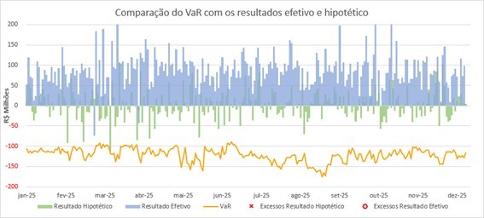
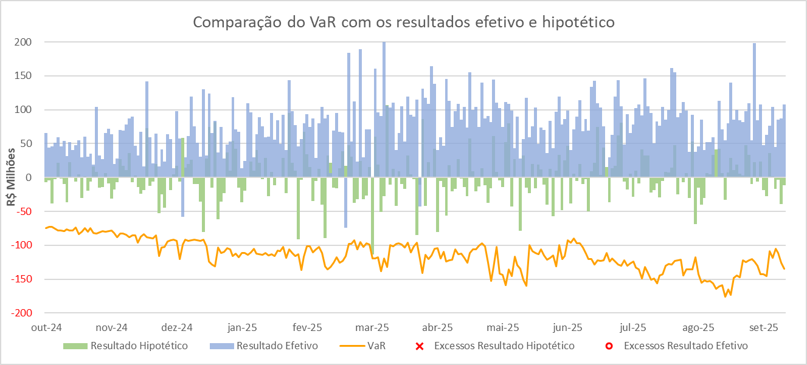
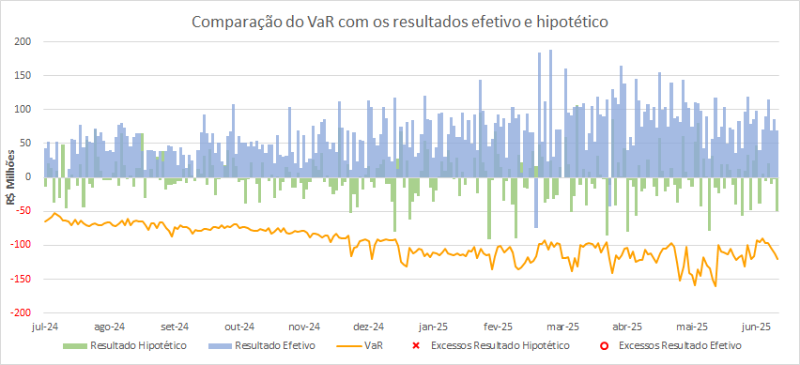
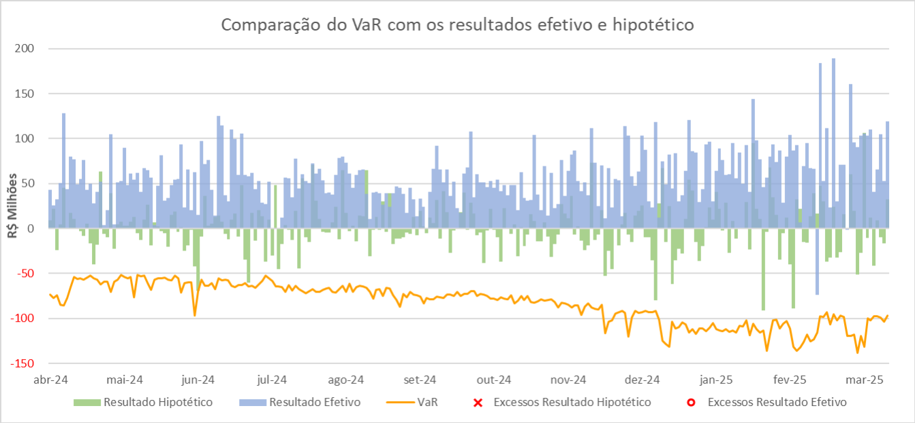
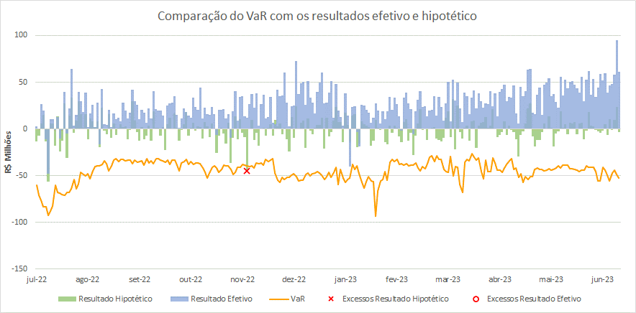
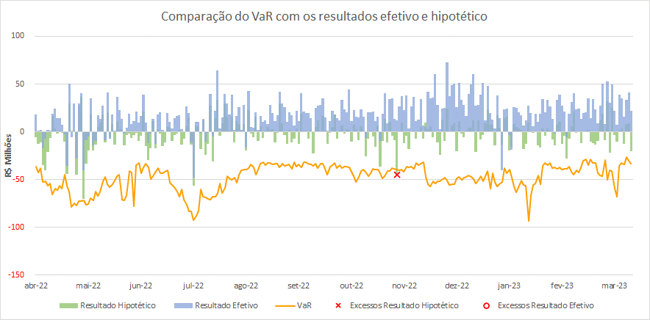
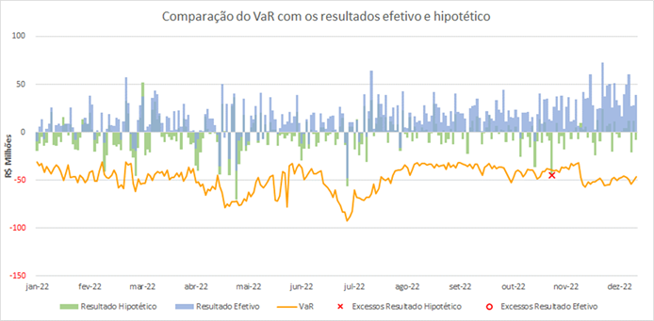
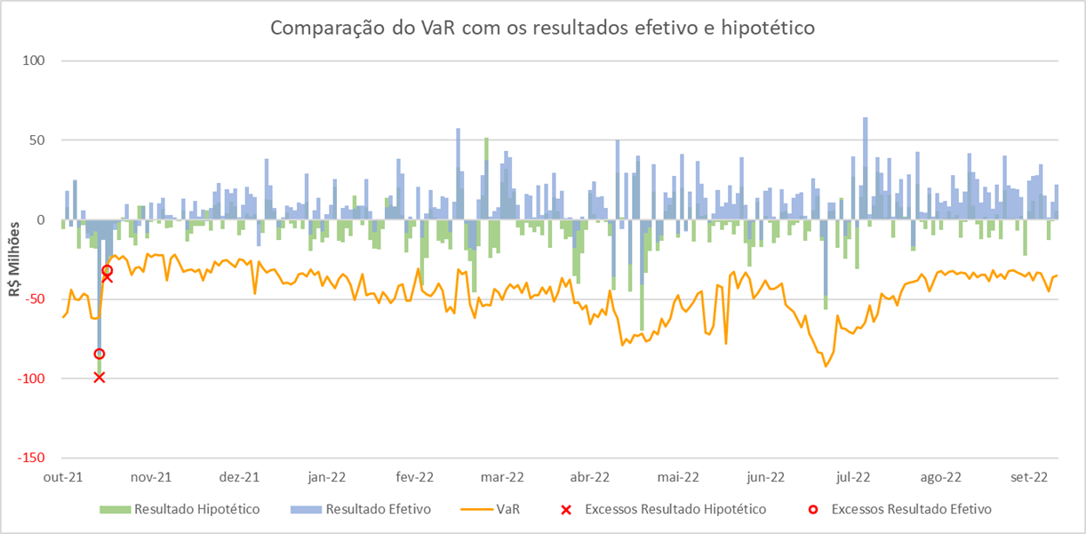
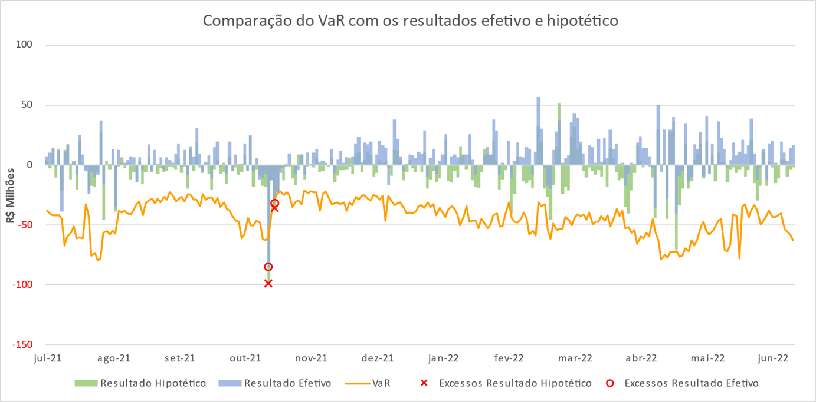
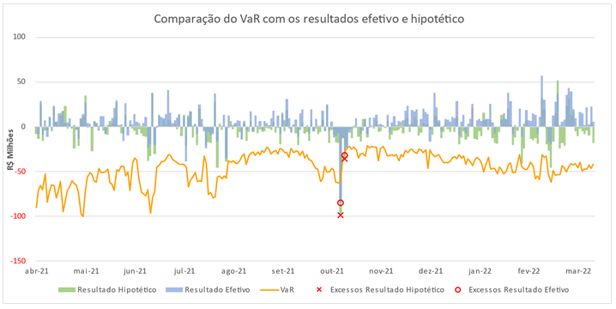
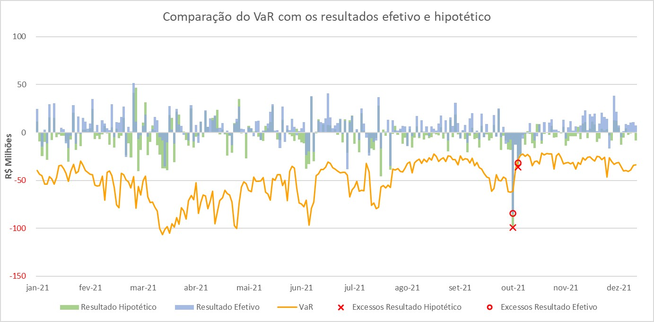
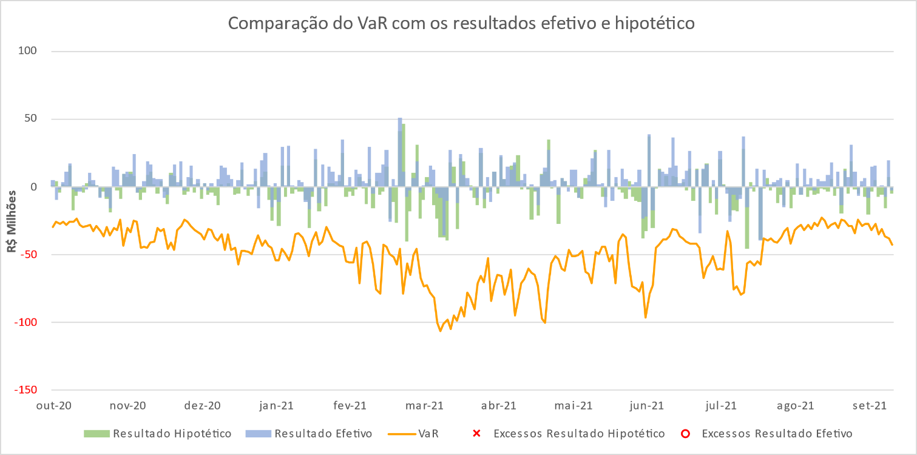
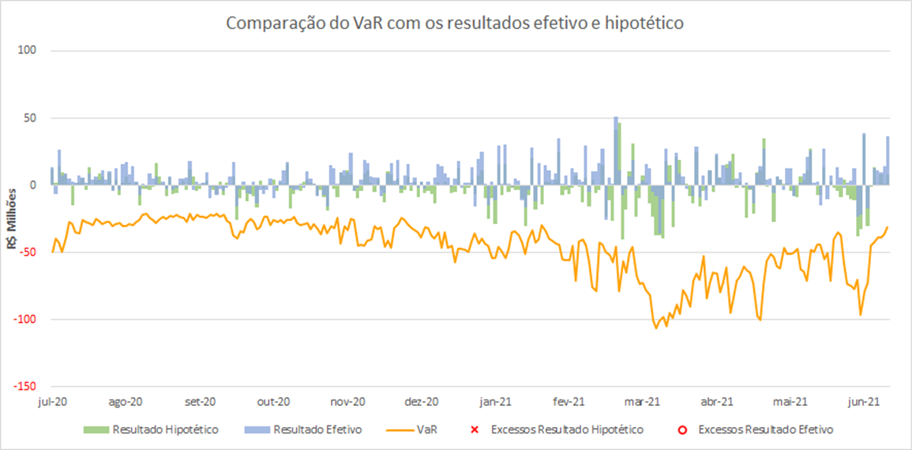
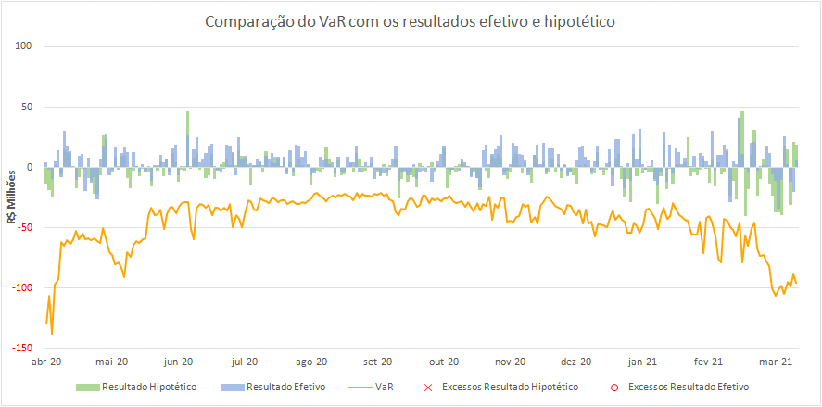
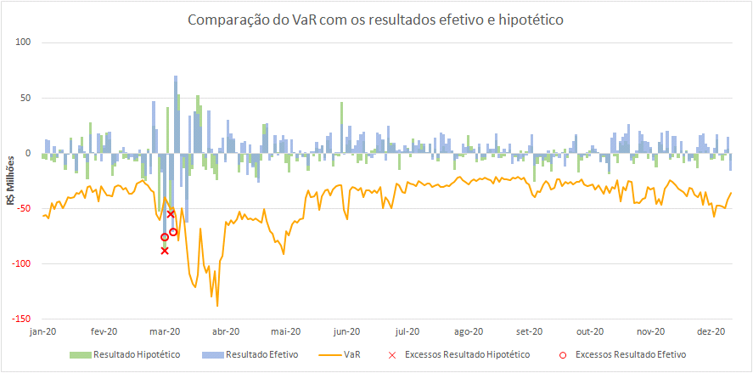
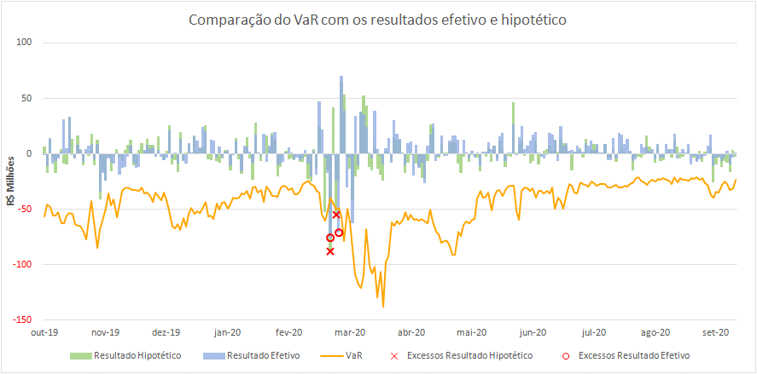
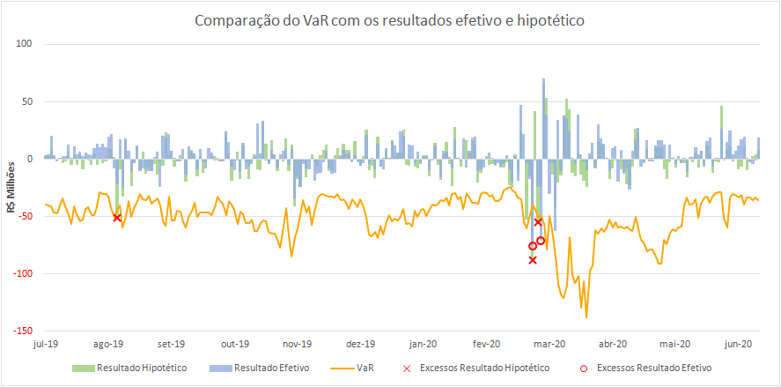
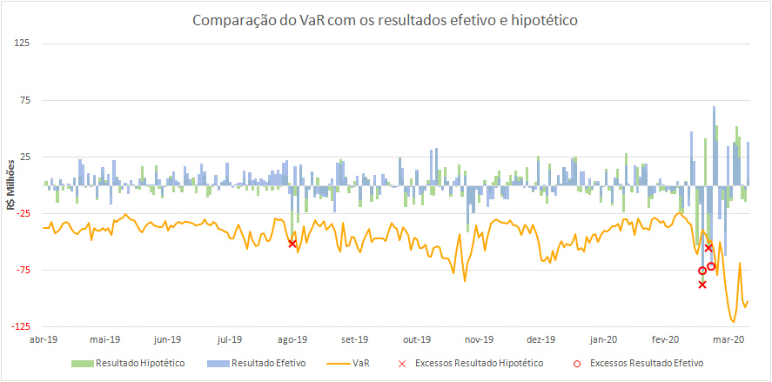
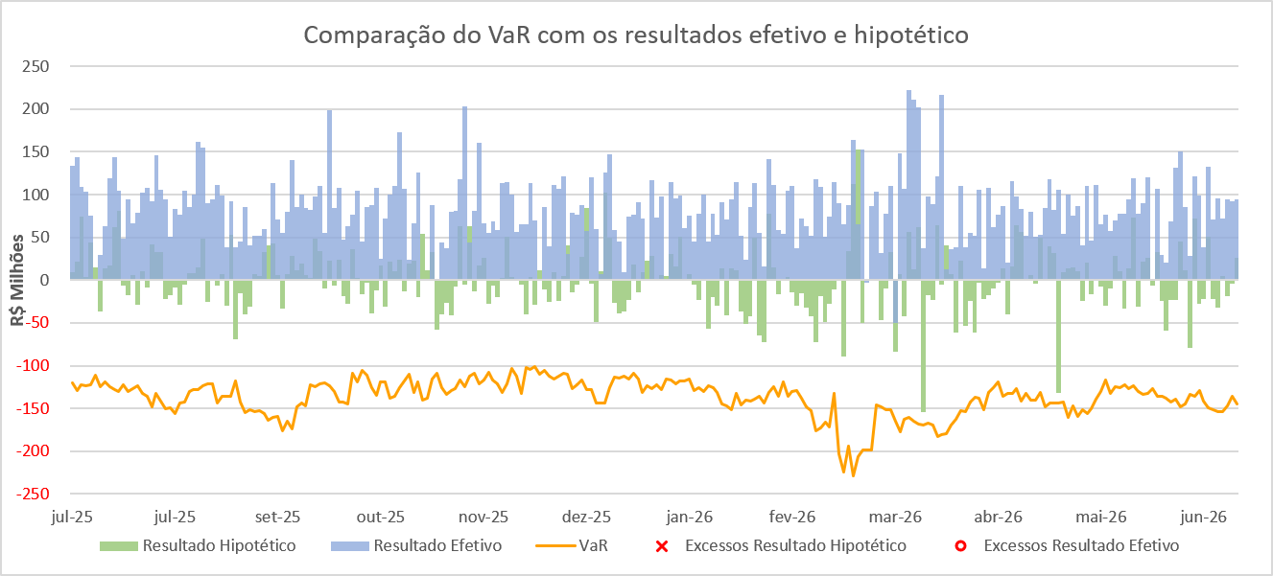
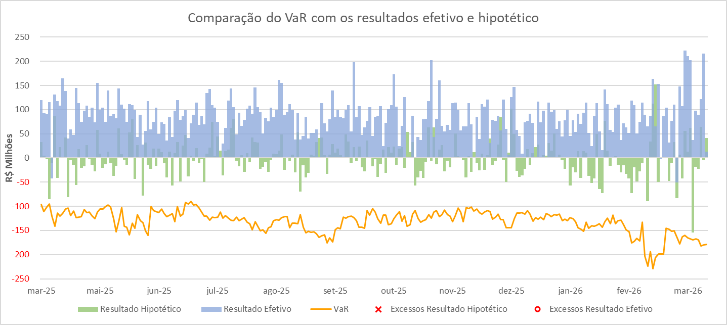
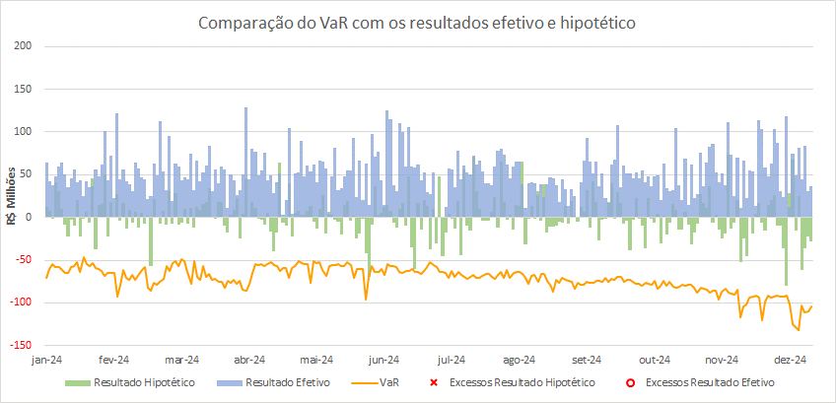
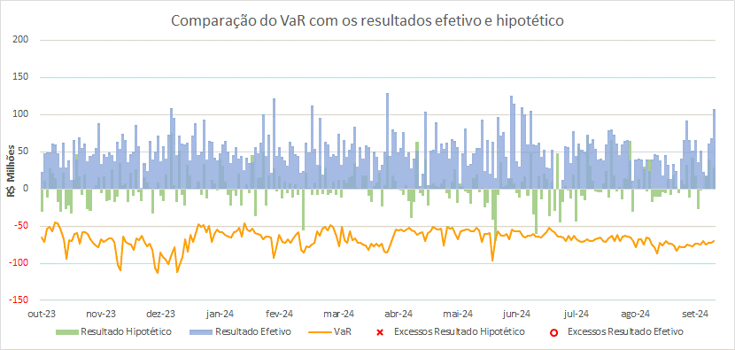
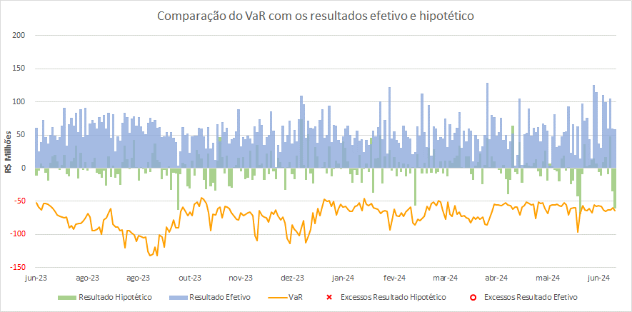
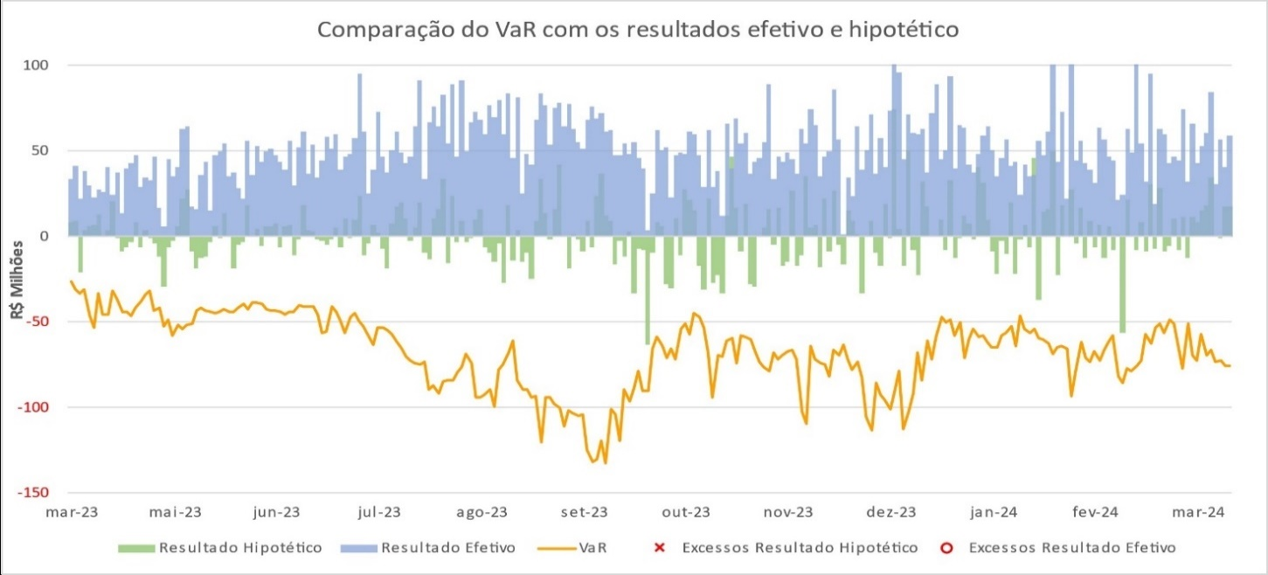
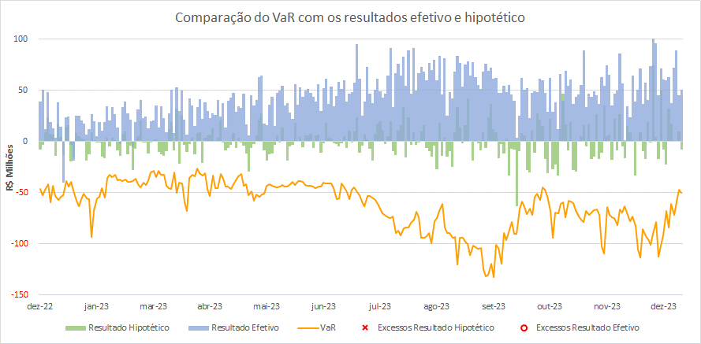
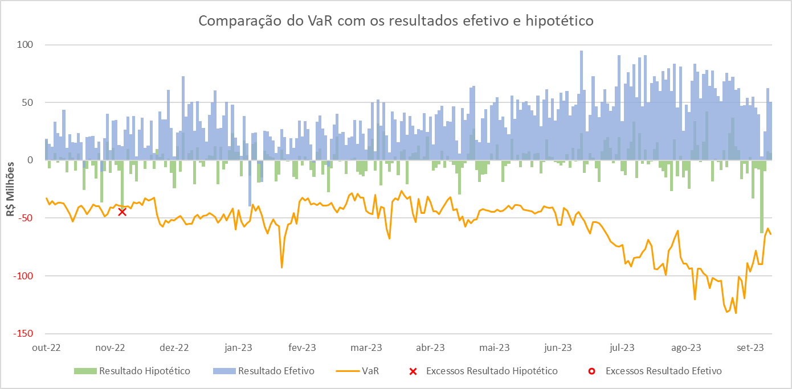
Comparação das estimativas do VaR com os resultados efetivo e hipotético
 | 2026-06-30 | 2026-03-31 | 31/12/2025 | 30/09/2025 | 30/06/2025 | 31/03/2025 | 31/12/2024 | 31/12/2024 | 30/09/2024 | 30/06/2024 | 31/03/2024 | 31/12/2023 | 30/09/2023 | 30/06/2023 | 31/03/2023 | 31/12/2022 | 30/09/2022 | 30/06/2022 | 31/03/2022 | 31/12/2021 | 30/09/2021 | 30/06/2021 | 31/03/2021 | 31/12/2020 | 30/09/2020 | 30/06/2020 | 31/03/2020

Menu
Itaú Unibanco Holding S.A. - Planilha de Séries Históricas

Clique nos títulos abaixo para acessar as respectivas planilhas:

Informações (Pilar 3)

 | Composição do Capital
 | Composição do Patrimônio de Referência
 | Composição dos Ajustes Prudenciais
 | Composição dos Ajustes Prudenciais*
 | Dívidas Subordinadas e Patrimônio de Referência Nível II

 | Patrimônio de Referência Exigido
 | Composição RWA
 | Composição RWACPAD
 | Parcelas Regulatórias de Risco de Crédito*
...

